全体サマリ
20250511_0511vs日大２ｎd

デバイスID | 選手名 | ポジション | 計測開始（JST） | 計測終了（JST） | 計測時間 (hh:mm:ss) | 走行距離(m) | %HIR | ハイスピード 距離(m) | スプリント回数 (24.00km/h) | スプリント回数 (20.00km/h) | スプリント回数 (18.00km/h) | スプリント 距離(m) (24.00km/h) | スプリント距離(m) (20.00km/h) | スプリント距離(m) (18.00km/h) | ZONE別走行距離（m） |  |  |  |  |  | 1分毎走行距離(m) | 平均速度（km/h） | 今回最高 速度（km/h） | 高強度 エフォート | 加速回数 (3.0m/s^2) | 加速回数 (2.5m/s^2) | 加速回数 (2.0m/s^2) | 加速度max (m/s^2) | 減速回数 (3.0m/s^2) | 減速回数 (2.5m/s^2) | 減速回数 (2.0m/s^2) | 減速度max (m/s^2) | インパクト回数 |  |  |  |  |  | HMLD(m) | HML/min | HMLC | 消費カロリー (速度)
 |  |  |  |  |  |  |  |  |  |  |  |  |  |  | -5.4km/h | 5.4km/h-12.6km/h | 12.6km/h-18.0km/h | 18.0km/h-23.4km/h | 23.4km/h-28.8km/h | 28.8km/h- |  |  |  |  |  |  |  |  |  |  |  |  | 3G-4G | 4G-5G | 5G-6G | 6G-7G | 7G-8G | 8G-
01 | 音辻 夏輝 | DF | 2025/05/11 09:34:58 | 2025/05/11 11:25:11 | 1:50:13 | 9,500.46 | 3.95% | 375.64 | 4 | 16 | 23 | 44.04 | 239.49 | 375.64 | 1,722.53 | 5,664.58 | 1,727.41 | 312.78 | 73.16 | 0.00 | 99.64 | 5.98 | 26.85 | 197 | 8 | 31 | 123 | 3.95 | 27 | 76 | 191 | -4.46 | 830 | 304 | 110 | 34 | 9 | 5 | 486.89 | 5.11 | 120 | 700.4
02 | 平野 凱 | DF | 2025/05/11 09:34:58 | 2025/05/11 11:25:11 | 1:50:13 | 9,914.35 | 8.10% | 803.13 | 5 | 28 | 49 | 107.88 | 465.20 | 803.13 | 1,925.58 | 5,538.09 | 1,619.97 | 697.51 | 133.20 | 0.00 | 103.98 | 6.24 | 27.17 | 263 | 9 | 41 | 162 | 3.54 | 34 | 82 | 204 | -4.89 | 847 | 277 | 105 | 52 | 32 | 26 | 956.38 | 10.03 | 172 | 815.4
03 | 西村 優斗 | DF | 2025/05/11 09:34:58 | 2025/05/11 11:25:11 | 1:50:13 | 10,491.63 | 5.03% | 527.31 | 6 | 18 | 35 | 92.39 | 287.20 | 527.31 | 1,843.09 | 6,045.84 | 2,036.82 | 450.66 | 115.51 | 0.00 | 110.03 | 6.60 | 27.92 | 570 | 19 | 62 | 175 | 3.65 | 31 | 99 | 235 | -4.40 | 1,054 | 614 | 280 | 120 | 58 | 56 | 709.17 | 7.44 | 192 | 811.2
04 | 片山 諒也 | DF | 2025/05/11 09:34:58 | 2025/05/11 11:25:11 | 1:50:13 | 9,506.73 | 4.97% | 472.37 | 2 | 15 | 36 | 24.85 | 211.11 | 472.37 | 2,261.40 | 5,036.52 | 1,704.04 | 462.77 | 42.00 | 0.00 | 99.70 | 5.98 | 24.99 | 204 | 8 | 42 | 127 | 3.44 | 33 | 73 | 178 | -4.56 | 679 | 245 | 89 | 37 | 23 | 12 | 624.92 | 6.55 | 155 | 768.9
05 | 福吉 爽生 | FW | 2025/05/11 09:34:58 | 2025/05/11 11:14:50 | 1:39:52 | 10,754.48 | 10.53% | 1,132.77 | 9 | 37 | 65 | 131.49 | 638.88 | 1,132.77 | 1,993.53 | 4,940.14 | 2,616.19 | 1,010.32 | 194.30 | 0.00 | 126.52 | 7.59 | 26.90 | 821 | 19 | 80 | 217 | 4.07 | 44 | 120 | 241 | -4.48 | 921 | 627 | 363 | 186 | 105 | 95 | 1,423.13 | 16.74 | 268 | 764.0
06 | 吉田 悠月 | FW | 2025/05/11 09:34:58 | 2025/05/11 10:48:15 | 1:13:17 | 7,533.82 | 10.69% | 805.51 | 10 | 29 | 45 | 142.67 | 454.07 | 805.51 | 1,210.83 | 3,962.15 | 1,527.21 | 653.23 | 180.89 | 0.00 | 102.62 | 7.74 | 27.22 | 419 | 14 | 44 | 127 | 3.59 | 34 | 67 | 147 | -5.08 | 799 | 407 | 178 | 99 | 43 | 41 | 958.89 | 13.06 | 152 | 519.5
07 | 山口 惺也 | FW | 2025/05/11 09:34:58 | 2025/05/11 11:25:11 | 1:50:13 | 11,590.84 | 7.26% | 841.96 | 4 | 31 | 52 | 72.24 | 453.96 | 841.96 | 1,987.22 | 5,873.77 | 2,844.74 | 782.61 | 102.50 | 0.00 | 121.56 | 7.29 | 26.33 | 878 | 12 | 46 | 152 | 4.31 | 26 | 95 | 253 | -4.45 | 1,233 | 858 | 471 | 199 | 86 | 80 | 1,002.86 | 10.52 | 211 | 803.9
08 | 大川 琉稀 | MF | 2025/05/11 09:34:58 | 2025/05/11 11:25:11 | 1:50:13 | 12,649.81 | 4.96% | 626.84 | 0 | 15 | 52 | 0.00 | 176.24 | 626.84 | 1,713.90 | 6,804.08 | 3,428.78 | 703.18 | 0.00 | 0.00 | 132.67 | 7.96 | 22.90 | 1,175 | 12 | 77 | 211 | 3.78 | 42 | 134 | 301 | -4.19 | 1,347 | 967 | 535 | 301 | 148 | 137 | 883.29 | 9.26 | 287 | 864.3
09 | 林田 一護 | MF | 2025/05/11 09:34:58 | 2025/05/11 11:25:11 | 1:50:13 | 12,421.79 | 3.45% | 428.60 | 0 | 12 | 41 | 0.00 | 90.02 | 428.60 | 1,625.11 | 6,615.52 | 3,656.80 | 524.36 | 0.00 | 0.00 | 130.28 | 7.82 | 21.56 | 1,694 | 29 | 110 | 361 | 3.82 | 42 | 156 | 387 | -4.40 | 1,478 | 1,289 | 786 | 429 | 213 | 195 | 716.09 | 7.51 | 352 | 851.7
10 | 中村 莉士 | MF | 2025/05/11 09:34:58 | 2025/05/11 11:25:11 | 1:50:13 | 12,333.95 | 7.54% | 929.67 | 6 | 30 | 56 | 131.32 | 498.56 | 929.67 | 1,623.05 | 6,609.35 | 3,116.18 | 812.62 | 172.93 | 0.00 | 129.35 | 7.76 | 27.74 | 1,321 | 18 | 68 | 182 | 3.63 | 49 | 126 | 260 | -4.66 | 1,068 | 957 | 653 | 327 | 159 | 109 | 1,187.01 | 12.45 | 253 | 868.4
11 | 濱﨑 善 | GK | 2025/05/11 09:34:58 | 2025/05/11 11:25:11 | 1:50:13 | 5,057.89 | 0.21% | 10.45 | 0 | 0 | 1 | 0.00 | 0.00 | 10.45 | 2,312.51 | 2,351.98 | 373.17 | 20.24 | 0.00 | 0.00 | 53.05 | 3.18 | 20.50 | 190 | 16 | 38 | 113 | 3.87 | 5 | 26 | 103 | -3.80 | 316 | 183 | 89 | 32 | 19 | 29 | 64.29 | 0.67 | 71 | 663.6
12 | 大津 寛太 | FW | 2025/05/11 10:48:15 | 2025/05/11 11:25:11 | 0:36:56 | 4,428.71 | 13.06% | 578.55 | 6 | 20 | 36 | 119.76 | 328.93 | 578.55 | 574.06 | 2,128.01 | 1,125.74 | 439.85 | 161.06 | 0.00 | 119.91 | 7.19 | 28.78 | 129 | 14 | 33 | 82 | 3.70 | 18 | 47 | 116 | -4.74 | 274 | 128 | 59 | 21 | 7 | 4 | 687.63 | 18.62 | 114 | 306.2
13 | 柴原 寛太 | FW | 2025/05/11 11:14:50 | 2025/05/11 11:25:11 | 0:10:21 | 1,587.30 | 16.13% | 256.01 | 2 | 7 | 16 | 22.65 | 111.21 | 256.01 | 138.77 | 709.47 | 476.75 | 227.61 | 34.70 | 0.00 | 153.36 | 9.20 | 26.02 | 121 | 2 | 11 | 33 | 4.38 | 3 | 16 | 48 | -3.51 | 180 | 123 | 50 | 26 | 22 | 16 | 285.67 | 27.60 | 40 | 100.1

0511vs日大２ｎd前半
デバイスID | 選手名 | ポジション | 計測開始（JST） | 計測終了（JST） | 計測時間 (hh:mm:ss) | 走行距離(m) | %HIR | ハイスピード 距離(m) | スプリント回数 (24.00km/h) | スプリント回数 (20.00km/h) | スプリント回数 (18.00km/h) | スプリント 距離(m) (24.00km/h) | スプリント距離(m) (20.00km/h) | スプリント距離(m) (18.00km/h) | ZONE別走行距離（m） |  |  |  |  |  | 1分毎走行距離(m) | 平均速度（km/h） | 今回最高 速度（km/h） | 高強度 エフォート | 加速回数 (3.0m/s^2) | 加速回数 (2.5m/s^2) | 加速回数 (2.0m/s^2) | 加速度max (m/s^2) | 減速回数 (3.0m/s^2) | 減速回数 (2.5m/s^2) | 減速回数 (2.0m/s^2) | 減速度max (m/s^2) | インパクト回数 |  |  |  |  |  | HMLD(m) | HML/min | HMLC | 消費カロリー (速度)
 |  |  |  |  |  |  |  |  |  |  |  |  |  |  | -5.4km/h | 5.4km/h-12.6km/h | 12.6km/h-18.0km/h | 18.0km/h-23.4km/h | 23.4km/h-28.8km/h | 28.8km/h- |  |  |  |  |  |  |  |  |  |  |  |  | 3G-4G | 4G-5G | 5G-6G | 6G-7G | 7G-8G | 8G-
01 | 音辻 夏輝 | DF | 2025/05/11 09:34:58 | 2025/05/11 10:21:06 | 0:46:08 | 4,909.28 | 3.52% | 172.56 | 2 | 7 | 12 | 16.86 | 92.31 | 172.56 | 992.64 | 2,940.14 | 798.70 | 142.42 | 35.39 | 0.00 | 106.42 | 6.38 | 25.60 | 96 | 4 | 14 | 49 | 3.25 | 18 | 35 | 75 | -4.08 | 409 | 150 | 50 | 15 | 3 | 4 | 227.85 | 4.94 | 55 | 365.5
...
0511vs日大２ｎd後半
06 | 吉田 悠月 | FW | 2025/05/11 10:35:58 | 2025/05/11 10:48:15 | 0:12:17 | 1,423.95 | 7.94% | 113.03 | 1 | 4 | 7
07 | 山口 惺也 | FW | 2025/05/11 10:35:58 | 2025/05/11 11:25:11 | 0:49:13 | 5,500.32 | 7.98% | 439.18 | 1 | 16 | 28
08 | 大川 琉稀 | MF | 2025/05/11 10:35:58 | 2025/05/11 11:25:11 | 0:49:13 | 6,135.59 | 4.23% | 259.46 | 0 | 5 | 24
09 | 林田 一護 | MF | 2025/05/11 10:35:58 | 2025/05/11 11:25:11 | 0:49:13 | 6,056.67 | 2.64% | 160.14 | 0 | 4 | 16
10 | 中村 莉士 | MF | 2025/05/11 10:35:58 | 2025/05/11 11:25:11 | 0:49:13 | 5,859.43 | 8.72% | 511.13 | 2 | 16 | 26
11 | 濱﨑 善 | GK | 2025/05/11 10:35:58 | 2025/05/11 11:25:11 | 0:49:13 | 2,606.90 | 0.40% | 10.45 | 0 | 0 | 1
12 | 大津 寛太 | FW | 2025/05/11 10:48:15 | 2025/05/11 11:25:11 | 0:36:56 | 4,428.71 | 13.06% | 578.55 | 6 | 20 | 36
13 | 柴原 寛太 | FW | 2025/05/11 11:14:50 | 2025/05/11 11:25:11 | 0:10:21 | 1,587.30 | 16.13% | 256.01 | 2 | 7 | 16

0511vs日大２ｎd前半 平均ポジション |  |  |  |  | 0511vs日大２ｎd後半 平均ポジション
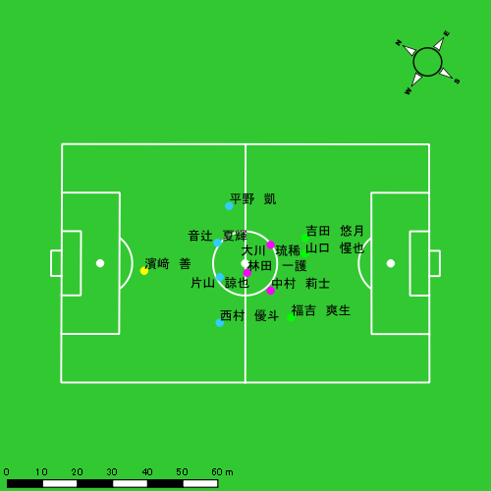 |  |  |  |  | 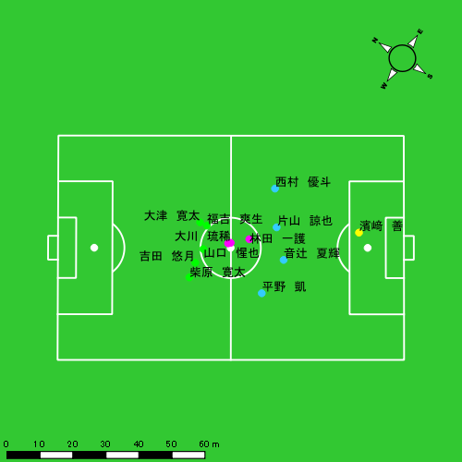

スプリント回数とハイスピード距離、加減速回数について
スプリント回数1…24.00km/hを超えた回数
スプリント回数2…20.00km/hを超えた回数
スプリント回数3…18.00km/hを超えた回数
ハイスピード距離…18.00km/hを超えた状態での移動距離
加減速回数…加速度が3.0m/s^2を超えて加速または減速した回数
加減速回数2…加速度が2.5m/s^2を超えて加速または減速した回数
加減速回数3…加速度が2.0m/s^2を超えて加速または減速した回数
前後バランス…プラス～前傾姿勢, マイナス～後傾姿勢
...

全体走行グラフ
速度ゾーングラフ

 | -5.4km/h | 5.4km/h-12.6km/h | 12.6km/h-18.0km/h | 18.0km/h-23.4km/h | 23.4km/h-28.8km/h | 28.8km/h-
音辻 夏輝 | 1,722.53 | 5,664.58 | 1,727.41 | 312.78 | 73.16 | 0.00
平野 凱 | 1,925.58 | 5,538.09 | 1,619.97 | 697.51 | 133.20 | 0.00
西村 優斗 | 1,843.09 | 6,045.84 | 2,036.82 | 450.66 | 115.51 | 0.00
片山 諒也 | 2,261.40 | 5,036.52 | 1,704.04 | 462.77 | 42.00 | 0.00
福吉 爽生 | 1,993.53 | 4,940.14 | 2,616.19 | 1,010.32 | 194.30 | 0.00
吉田 悠月 | 1,210.83 | 3,962.15 | 1,527.21 | 653.23 | 180.89 | 0.00
山口 惺也 | 1,987.22 | 5,873.77 | 2,844.74 | 782.61 | 102.50 | 0.00
大川 琉稀 | 1,713.90 | 6,804.08 | 3,428.78 | 703.18 | 0.00 | 0.00
林田 一護 | 1,625.11 | 6,615.52 | 3,656.80 | 524.36 | 0.00 | 0.00
中村 莉士 | 1,623.05 | 6,609.35 | 3,116.18 | 812.62 | 172.93 | 0.00
濱﨑 善 | 2,312.51 | 2,351.98 | 373.17 | 20.24 | 0.00 | 0.00
大津 寛太 | 574.06 | 2,128.01 | 1,125.74 | 439.85 | 161.06 | 0.00
柴原 寛太 | 138.77 | 709.47 | 476.75 | 227.61 | 34.70 | 0.00

速度ゾーン（時間割合, セッション別）
速度ゾーン（時間割合詳細）
 | ZONE1 | ZONE2 | ZONE3 | ZONE4 | ZONE5 | ZONE6
0511vs日大２ｎd前半 | 41.95% | 45.62% | 10.21% | 1.97% | 0.24% | 0.00% | 0511vs日大２ｎd前半 0 - 15 | 40.87% | 45.81% | 10.86% | 2.20% | 0.26% | 0.00%
0511vs日大２ｎd後半 | 48.90% | 38.64% | 10.09% | 2.08% | 0.30% | 0.00% | 15 - 30 | 40.34% | 47.40% | 10.23% | 1.81% | 0.22% | 0.00%
 |  |  |  |  |  |  | 30 - 45 | 44.43% | 44.26% | 9.17% | 1.89% | 0.24% | 0.00%
 |  |  |  |  |  |  | 45 - | 44.84% | 37.57% | 14.97% | 2.27% | 0.35% | 0.00%
 |  |  |  |  |  |  | 0511vs日大２ｎd後半 0 - 15 | 44.19% | 44.21% | 9.64% | 1.80% | 0.16% | 0.00%
 |  |  |  |  |  |  | 15 - 30 | 49.71% | 37.50% | 10.17% | 2.19% | 0.44% | 0.00%
 |  |  |  |  |  |  | 30 - 45 | 54.74% | 32.96% | 9.91% | 2.09% | 0.29% | 0.00%
 |  |  |  |  |  |  | 45 - | 41.94% | 43.03% | 12.07% | 2.59% | 0.36% | 0.00%

合計 / 走行距離
平均 / 走行距離
0511vs日大２ｎd前半 0 - 15 | 19733.06 | 1604.92 | 2010.95 | 2154.99 | 815.56 | 1258.88 | 64.59 | 189.55 | 143.95 | 0.00 | 5.85% | 3.99% | 9.45% | 6.67% | 0.00% | 119.59 | 106.99 | 134.06 | 143.67 | 54.37 | 7.63 | 4.31 | 12.64 | 9.60 | 0.00 | 9 | 0.5 | 2 | 0.33333333333 | 0 | 108.65 | 6.21 | 24.09 | 3.84 | 0.00
15 - 30 | 19761.35 | 1605.34 | 2046.17 | 2134.94 | 796.67 | 1083.79 | 63.16 | 187.73 | 89.32 | 0.00 | 5.11% | 3.98% | 9.26% | 4.18% | 0.00% | 119.77 | 107.02 | 136.41 | 142.33 | 53.11 | 6.57 | 4.21 | 12.52 | 5.95 | 0.00 | 6 | 0 | 1.6666666667 | 0.33333333333 | 0 | 97.92 | 0.00 | 23.22 | 9.43 | 0.00
30 - 45 | 18619.80 | 1527.45 | 1904.91 | 2004.93 | 780.49 | 1133.04 | 55.60 | 197.89 | 105.66 | 0.00 | 5.56% | 3.57% | 10.32% | 5.29% | 0.00% | 112.85 | 101.83 | 126.99 | 133.66 | 52.03 | 6.87 | 3.71 | 13.19 | 7.04 | 0.00 | 9 | 0.75 | 1.3333333333 | 0.66666666667 | 0 | 123.13 | 6.37 | 25.01 | 7.54 | 0.00
45 - | 1469.03 | 140.65 | 128.07 | 154.80 | 57.80 | 109.19 | 18.17 | 0.00 | 12.17 | 0.00 | 6.65% | 12.51% | 0.00% | 7.70% | 0.00% | 117.84 | 124.11 | 113.01 | 136.59 | 51.00 | 8.76 | 16.03 | 0.00 | 10.74 | 0.00 | 1 | 0.25 | 0 | 0 | 0 | 15.93 | 3.98 | 0.00 | 0.00 | 0.00
0511vs日大２ｎd後半 0 - 15 | 18725.34 | 1608.57 | 1892.73 | 1935.13 | 807.51 | 1029.99 | 89.76 | 145.67 | 77.99 | 0.00 | 5.71% | 5.47% | 8.64% | 4.02% | 0.00% | 116.53 | 107.24 | 132.15 | 129.01 | 53.83 | 7.20 | 5.98 | 11.72 | 5.20 | 0.00 | 5 | 0.5 | 1 | 0 | 0 | 82.51 | 9.02 | 15.48 | 0.00 | 0.00
15 - 30 | 17778.82 | 1520.00 | 1313.06 | 1895.35 | 760.56 | 1444.99 | 112.78 | 144.31 | 135.39 | 10.45 | 7.07% | 7.24% | 8.20% | 7.23% | 1.37% | 98.77 | 101.33 | 87.54 | 126.36 | 50.70 | 8.03 | 7.52 | 9.62 | 9.03 | 0.70 | 11 | 1 | 1.5 | 0.33333333333 | 0 | 255.90 | 20.92 | 29.68 | 17.84 | 0.00
30 - 45 | 16059.44 | 1344.38 | 1681.77 | 1634.49 | 733.13 | 1262.63 | 99.55 | 203.81 | 84.33 | 0.00 | 8.03% | 7.45% | 12.71% | 5.22% | 0.00% | 100.05 | 89.63 | 116.58 | 108.97 | 48.88 | 8.67 | 6.64 | 15.15 | 5.62 | 0.00 | 11 | 1.25 | 1.6666666667 | 0.33333333333 | 0 | 119.85 | 9.56 | 22.07 | 5.13 | 0.00
45 - | 5591.80 | 498.73 | 546.85 | 550.69 | 304.26 | 458.66 | 39.64 | 87.86 | 12.16 | 0.00 | 7.69% | 7.57% | 15.78% | 2.32% | 0.00% | 120.56 | 118.27 | 129.69 | 130.60 | 72.16 | 9.89 | 9.40 | 20.84 | 2.88 | 0.00 | 2 | 0 | 0.66666666667 | 0 | 0 | 85.40 | 11.23 | 13.49 | 0.00 | 0.00

合計 / ハイスピード距離
平均 / ハイスピード距離

平均 / %HIR
平均 / %HIR

平均 / １分毎走行距離
平均 / １分毎走行距離

平均 / １分毎ハイスピード距離
平均 / １分毎ハイスピード距離

合計 / スプリント回数
平均 / スプリント回数

合計 / スプリント距離
平均 / スプリント距離

音辻 夏輝
...
 | 計測開始（JST） | 計測終了（JST） | ディフェンディング サード | ミドル サード | アタッキング サード |  | ZONE1 (m, hh:mm:ss) |  | ZONE2 (m, hh:mm:ss) |  | ZONE3 (m, hh:mm:ss) |  | ZONE4 (m, hh:mm:ss) |  | ZONE5 (m, hh:mm:ss) |  | ZONE6 (m, hh:mm:ss) |  | 合計
0511vs日大２ｎd前半 | 2025/05/11 09:34:58 - 2025/05/11 09:49:57 |  | 16.65% | 83.35% | 0.00% | 0511vs日大２ｎd前半 0 - 15 | 300.77 | 0:07:02 | 926.15 | 0:06:44 | 282.81 | 0:01:09 | 21.75 | 0:00:04 | 0.00 | 0:00:00 | 0.00 | 0:00:00 | 1,531.48
 | 2025/05/11 09:49:58 - 2025/05/11 10:04:57 |  | 23.32% | 76.68% | 0.00% | 15 - 30 | 353.25 | 0:06:35 | 1,021.41 | 0:07:31 | 184.06 | 0:00:45 | 45.08 | 0:00:08 | 5.38 | 0:00:01 | 0.00 | 0:00:00 | 1,609.18
 | 2025/05/11 10:04:58 - 2025/05/11 10:19:57 |  | 26.01% | 73.99% | 0.00% | 30 - 45 | 319.69 | 0:06:55 | 900.40 | 0:06:34 | 306.01 | 0:01:15 | 62.85 | 0:00:12 | 30.01 | 0:00:04 | 0.00 | 0:00:00 | 1,618.95
 | 2025/05/11 10:19:58 - 2025/05/11 10:21:05 |  | 78.67% | 21.33% | 0.00% | 45 - | 18.94 | 0:00:19 | 92.18 | 0:00:41 | 25.82 | 0:00:06 | 12.73 | 0:00:02 | 0.00 | 0:00:00 | 0.00 | 0:00:00 | 149.68
0511vs日大２ｎd後半 | 2025/05/11 10:35:58 - 2025/05/11 10:50:57 |  | 42.59% | 57.41% | 0.00% | 0511vs日大２ｎd後半 0 - 15 | 253.46 | 0:06:56 | 961.20 | 0:06:55 | 249.38 | 0:01:01 | 42.62 | 0:00:07 | 0.00 | 0:00:00 | 0.00 | 0:00:00 | 1,506.65
 | 2025/05/11 10:50:58 - 2025/05/11 11:05:57 |  | 33.58% | 66.42% | 0.00% | 15 - 30 | 219.12 | 0:07:42 | 835.01 | 0:05:56 | 305.13 | 0:01:15 | 33.92 | 0:00:06 | 5.36 | 0:00:01 | 0.00 | 0:00:00 | 1,398.54
 | 2025/05/11 11:05:58 - 2025/05/11 11:20:57 |  | 41.01% | 58.99% | 0.00% | 30 - 45 | 211.17 | 0:09:04 | 664.38 | 0:04:42 | 231.17 | 0:00:57 | 73.52 | 0:00:13 | 32.42 | 0:00:05 | 0.00 | 0:00:00 | 1,212.67
 | 2025/05/11 11:20:58 - 2025/05/11 11:25:10 |  | 41.12% | 46.44% | 12.43% | 45 - | 46.13 | 0:01:49 | 263.85 | 0:01:46 | 143.04 | 0:00:34 | 20.30 | 0:00:03 | 0.00 | 0:00:00 | 0.00 | 0:00:00 | 473.32
 |  |  |  |  |  |  | 1,722.53 | 0:46:21 | 5,664.58 | 0:40:51 | 1,727.41 | 0:07:03 | 312.78 | 0:00:55 | 73.16 | 0:00:11 | 0.00 | 0:00:00 | 9,500.46

速度ゾーン（時間割合）グラフ
速度ゾーン（時間割合, セッション別）
速度ゾーン（時間割合詳細）
ZONE1 | ZONE2 | ZONE3 | ZONE4 | ZONE5 | ZONE6 | 0511vs日大２ｎd前半 | 45.18% | 46.65% | 7.05% | 0.92% | 0.19% | 0.00% | 0511vs日大２ｎd前半 0 - 15 | 46.92% | 44.94% | 7.69% | 0.44% | 0.00% | 0.00%
0:46:21 | 0:40:51 | 0:07:03 | 0:00:55 | 0:00:11 | 0:00:00 | 0511vs日大２ｎd後半 | 51.84% | 39.26% | 7.71% | 1.00% | 0.18% | 0.00% | 15 - 30 | 43.84% | 50.16% | 5.04% | 0.87% | 0.09% | 0.00%
 |  |  |  |  |  |  |  |  |  |  |  |  | 30 - 45 | 46.13% | 43.80% | 8.29% | 1.29% | 0.49% | 0.00%
 |  |  |  |  |  |  |  |  |  |  |  |  | 45 - | 27.35% | 60.59% | 8.82% | 3.24% | 0.00% | 0.00%
 |  |  |  |  |  |  |  |  |  |  |  |  | 0511vs日大２ｎd後半 0 - 15 | 46.24% | 46.13% | 6.80% | 0.82% | 0.00% | 0.00%
 |  |  |  |  |  |  |  |  |  |  |  |  | 15 - 30 | 51.29% | 39.58% | 8.38% | 0.67% | 0.09% | 0.00%
 |  |  |  |  |  |  |  |  |  |  |  |  | 30 - 45 | 60.40% | 31.33% | 6.33% | 1.42% | 0.51% | 0.00%
 |  |  |  |  |  |  |  |  |  |  |  |  | 45 - | 43.24% | 41.90% | 13.52% | 1.34% | 0.00% | 0.00%

1分毎走行距離
1分毎ハイスピード距離
速度ゾーングラフ
0511vs日大２ｎd前半 0 - 15 | 102.09851871 | 1.2418369565
15 - 30 | 107.23418725 | 3.2231668728
30 - 45 | 107.89371593 | 6.1903639723
45 - | 131.81243505 | 11.2360837
0511vs日大２ｎd後半 0 - 15 | 100.44363757 | 2.5647850862
15 - 30 | 93.212246762 | 2.557224375
30 - 45 | 80.828252851 | 7.0628157409
45 - | 111.93898291 | 4.5045028059

少ない 出現率 多い
少ない 出現率 多い
少ない 出現率 多い
少ない 出現率 多い
0511vs日大２ｎd前半 平均ポジション |  |  |  |  | 0511vs日大２ｎd前半 ハイスピードゾーン |  |  |  |  |  |  | 0511vs日大２ｎd前半 スプリントゾーン1 |  |  |  |  |  |  | 0511vs日大２ｎd前半 スプリントゾーン2 | 0511vs日大２ｎd前半 スプリントゾーン3
 |  |  |  |  | 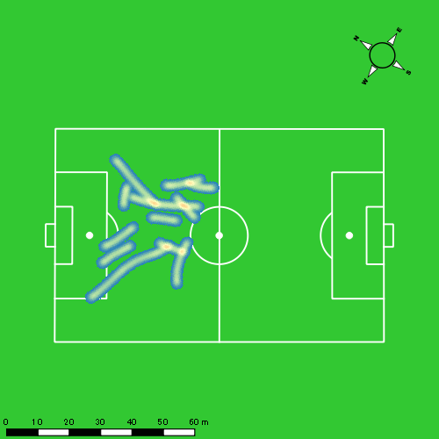 |  |  |  |  |  |  |  |  |  |  |  |  |  | 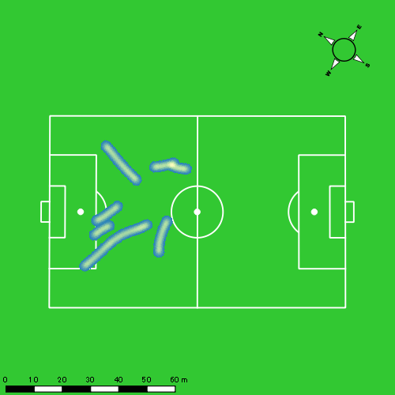
0511vs日大２ｎd後半 平均ポジション |  |  |  |  | 0511vs日大２ｎd後半 ハイスピードゾーン |  |  |  |  |  |  | 0511vs日大２ｎd後半 スプリントゾーン1 |  |  |  |  |  |  | 0511vs日大２ｎd後半 スプリントゾーン2 | 0511vs日大２ｎd後半 スプリントゾーン3
少ない 出現率 多い
少ない 出現率 多い
少ない 出現率 多い
少ない 出現率 多い
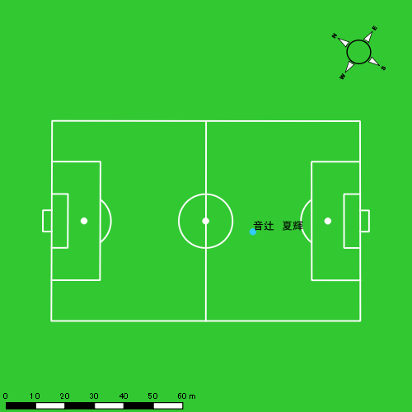 |  |  |  |  | 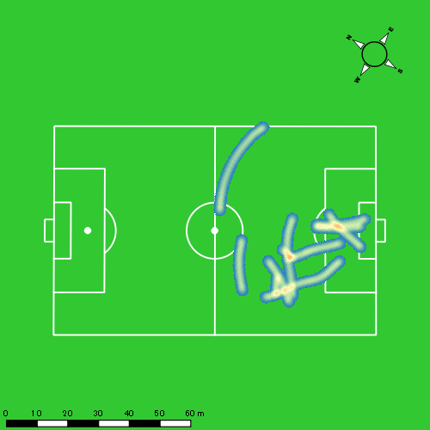 |  |  |  |  |  |  |  |  |  |  |  |  |  | 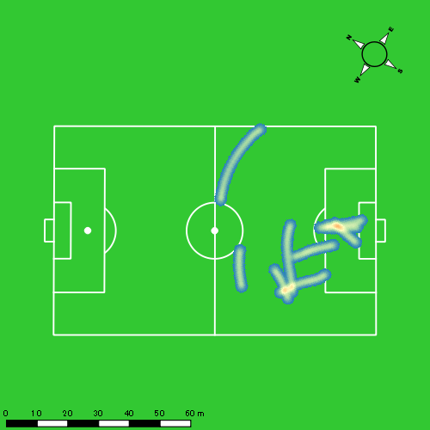

平野 凱
...
 | 計測開始（JST） | 計測終了（JST） | ディフェンディング サード | ミドル サード | アタッキング サード |  | ZONE1 (m, hh:mm:ss) |  | ZONE2 (m, hh:mm:ss) |  | ZONE3 (m, hh:mm:ss) |  | ZONE4 (m, hh:mm:ss) |  | ZONE5 (m, hh:mm:ss) |  | ZONE6 (m, hh:mm:ss) |  | 合計
0511vs日大２ｎd前半 | 2025/05/11 09:34:58 - 2025/05/11 09:49:57 |  | 15.29% | 71.24% | 13.47% | 0511vs日大２ｎd前半 0 - 15 | 367.66 | 0:06:57 | 950.05 | 0:06:52 | 237.72 | 0:00:57 | 74.61 | 0:00:13 | 5.26 | 0:00:01 | 0.00 | 0:00:00 | 1,635.30
 | 2025/05/11 09:49:58 - 2025/05/11 10:04:57 |  | 23.20% | 76.12% | 0.68% | 15 - 30 | 378.39 | 0:07:18 | 914.02 | 0:06:40 | 189.49 | 0:00:46 | 95.68 | 0:00:17 | 0.00 | 0:00:00 | 0.00 | 0:00:00 | 1,577.57
 | 2025/05/11 10:04:58 - 2025/05/11 10:19:57 |  | 29.18% | 69.23% | 1.60% | 30 - 45 | 337.65 | 0:07:51 | 831.45 | 0:06:01 | 229.31 | 0:00:56 | 67.24 | 0:00:12 | 4.15 | 0:00:01 | 0.00 | 0:00:00 | 1,469.81
 | 2025/05/11 10:19:58 - 2025/05/11 10:21:05 |  | 73.39% | 26.21% | 0.40% | 45 - | 8.40 | 0:00:22 | 68.40 | 0:00:30 | 41.46 | 0:00:10 | 20.43 | 0:00:03 | 18.66 | 0:00:03 | 0.00 | 0:00:00 | 157.35
0511vs日大２ｎd後半 | 2025/05/11 10:35:58 - 2025/05/11 10:50:57 |  | 28.32% | 66.53% | 5.15% | 0511vs日大２ｎd後半 0 - 15 | 273.64 | 0:06:45 | 967.41 | 0:07:00 | 207.50 | 0:00:49 | 150.92 | 0:00:26 | 2.50 | 0:00:00 | 0.00 | 0:00:00 | 1,601.96
 | 2025/05/11 10:50:58 - 2025/05/11 11:05:57 |  | 31.28% | 63.95% | 4.77% | 15 - 30 | 273.54 | 0:07:36 | 795.57 | 0:05:34 | 310.81 | 0:01:14 | 160.18 | 0:00:29 | 53.52 | 0:00:07 | 0.00 | 0:00:00 | 1,593.62
 | 2025/05/11 11:05:58 - 2025/05/11 11:20:57 |  | 38.33% | 51.90% | 9.77% | 30 - 45 | 233.92 | 0:08:06 | 735.42 | 0:05:14 | 318.82 | 0:01:16 | 110.26 | 0:00:20 | 31.82 | 0:00:05 | 0.00 | 0:00:00 | 1,430.24
 | 2025/05/11 11:20:58 - 2025/05/11 11:25:10 |  | 26.27% | 34.86% | 38.87% | 45 - | 52.39 | 0:02:00 | 275.78 | 0:01:47 | 84.88 | 0:00:21 | 18.18 | 0:00:03 | 17.29 | 0:00:02 | 0.00 | 0:00:00 | 448.51
 |  |  |  |  |  |  | 1,925.58 | 0:46:55 | 5,538.09 | 0:39:36 | 1,619.97 | 0:06:28 | 697.51 | 0:02:03 | 133.20 | 0:00:19 | 0.00 | 0:00:00 | 9,914.35

速度ゾーン（時間割合）グラフ
速度ゾーン（時間割合, セッション別）
速度ゾーン（時間割合詳細）
ZONE1 | ZONE2 | ZONE3 | ZONE4 | ZONE5 | ZONE6 | 0511vs日大２ｎd前半 | 48.73% | 43.41% | 6.07% | 1.64% | 0.14% | 0.00% | 0511vs日大２ｎd前半 0 - 15 | 46.37% | 45.74% | 6.31% | 1.49% | 0.09% | 0.00%
0:46:55 | 0:39:36 | 0:06:28 | 0:02:03 | 0:00:19 | 0:00:00 | 0511vs日大２ｎd後半 | 49.66% | 39.76% | 7.46% | 2.63% | 0.50% | 0.00% | 15 - 30 | 48.67% | 44.40% | 5.07% | 1.87% | 0.00% | 0.00%
 |  |  |  |  |  |  |  |  |  |  |  |  | 30 - 45 | 52.38% | 40.07% | 6.18% | 1.31% | 0.07% | 0.00%
 |  |  |  |  |  |  |  |  |  |  |  |  | 45 - | 32.65% | 43.82% | 14.71% | 5.00% | 3.82% | 0.00%
 |  |  |  |  |  |  |  |  |  |  |  |  | 0511vs日大２ｎd後半 0 - 15 | 44.96% | 46.67% | 5.42% | 2.91% | 0.04% | 0.00%
 |  |  |  |  |  |  |  |  |  |  |  |  | 15 - 30 | 50.69% | 37.09% | 8.22% | 3.18% | 0.82% | 0.00%
 |  |  |  |  |  |  |  |  |  |  |  |  | 30 - 45 | 54.00% | 34.84% | 8.47% | 2.18% | 0.51% | 0.00%
 |  |  |  |  |  |  |  |  |  |  |  |  | 45 - | 47.27% | 42.13% | 8.38% | 1.26% | 0.95% | 0.00%

1分毎走行距離
1分毎ハイスピード距離
速度ゾーングラフ
0511vs日大２ｎd前半 0 - 15 | 109.0201965 | 4.8019840474
15 - 30 | 105.16316544 | 6.1714713344
30 - 45 | 97.966355365 | 4.5659989197
45 - | 138.64103877 | 34.48800584
0511vs日大２ｎd後半 0 - 15 | 106.79723189 | 10.088718202
15 - 30 | 106.2191246 | 14.033152928
30 - 45 | 95.334286237 | 8.9105244044
45 - | 106.01087132 | 8.0568334939

少ない 出現率 多い
少ない 出現率 多い
少ない 出現率 多い
少ない 出現率 多い
0511vs日大２ｎd前半 平均ポジション |  |  |  |  | 0511vs日大２ｎd前半 ハイスピードゾーン |  |  |  |  |  |  | 0511vs日大２ｎd前半 スプリントゾーン1 |  |  |  |  |  |  | 0511vs日大２ｎd前半 スプリントゾーン2 | 0511vs日大２ｎd前半 スプリントゾーン3
 |  |  |  |  | 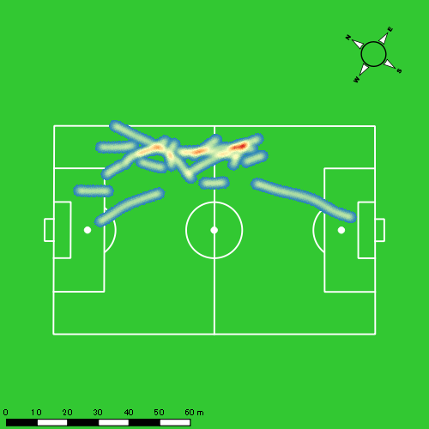 |  |  |  |  |  |  |  |  |  |  |  |  |  | 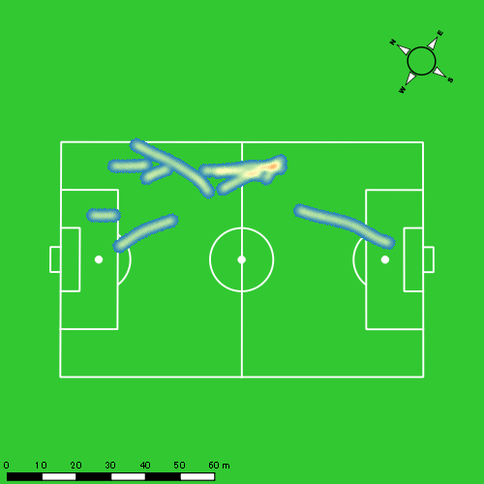
0511vs日大２ｎd後半 平均ポジション |  |  |  |  | 0511vs日大２ｎd後半 ハイスピードゾーン |  |  |  |  |  |  | 0511vs日大２ｎd後半 スプリントゾーン1 |  |  |  |  |  |  | 0511vs日大２ｎd後半 スプリントゾーン2 | 0511vs日大２ｎd後半 スプリントゾーン3
少ない 出現率 多い
少ない 出現率 多い
少ない 出現率 多い
少ない 出現率 多い
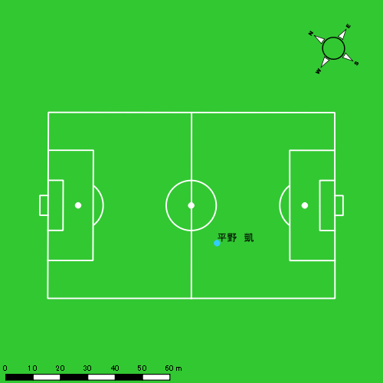 |  |  |  |  | 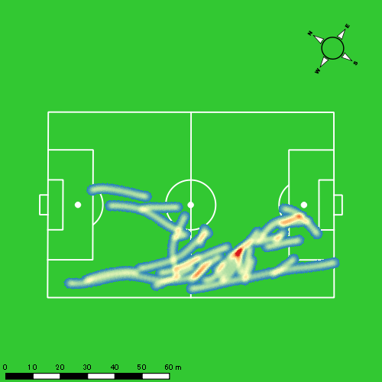 |  |  |  |  |  |  | 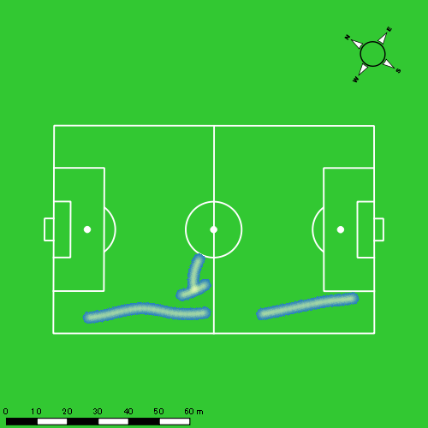 |  |  |  |  |  |  | 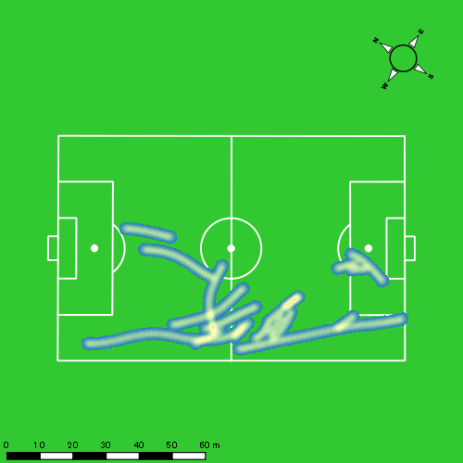

西村 優斗
...
 | 計測開始（JST） | 計測終了（JST） | ディフェンディング サード | ミドル サード | アタッキング サード |  | ZONE1 (m, hh:mm:ss) |  | ZONE2 (m, hh:mm:ss) |  | ZONE3 (m, hh:mm:ss) |  | ZONE4 (m, hh:mm:ss) |  | ZONE5 (m, hh:mm:ss) |  | ZONE6 (m, hh:mm:ss) |  | 合計
0511vs日大２ｎd前半 | 2025/05/11 09:34:58 - 2025/05/11 09:49:57 |  | 16.34% | 82.84% | 0.82% | 0511vs日大２ｎd前半 0 - 15 | 277.75 | 0:06:05 | 1,034.61 | 0:07:40 | 273.78 | 0:01:06 | 40.61 | 0:00:08 | 6.77 | 0:00:01 | 0.00 | 0:00:00 | 1,633.51
 | 2025/05/11 09:49:58 - 2025/05/11 10:04:57 |  | 22.88% | 77.12% | 0.00% | 15 - 30 | 298.50 | 0:05:41 | 1,112.70 | 0:08:06 | 254.10 | 0:01:03 | 53.13 | 0:00:09 | 0.00 | 0:00:00 | 0.00 | 0:00:00 | 1,718.42
 | 2025/05/11 10:04:58 - 2025/05/11 10:19:57 |  | 33.37% | 66.63% | 0.00% | 30 - 45 | 325.75 | 0:06:44 | 949.90 | 0:07:02 | 265.13 | 0:01:04 | 41.08 | 0:00:07 | 11.23 | 0:00:02 | 0.00 | 0:00:00 | 1,593.09
 | 2025/05/11 10:19:58 - 2025/05/11 10:21:05 |  | 79.79% | 20.21% | 0.00% | 45 - | 16.00 | 0:00:33 | 55.09 | 0:00:23 | 36.76 | 0:00:09 | 14.08 | 0:00:03 | 0.00 | 0:00:00 | 0.00 | 0:00:00 | 121.93
0511vs日大２ｎd後半 | 2025/05/11 10:35:58 - 2025/05/11 10:50:57 |  | 43.70% | 54.55% | 1.75% | 0511vs日大２ｎd後半 0 - 15 | 289.47 | 0:05:47 | 1,048.57 | 0:07:29 | 344.69 | 0:01:24 | 79.65 | 0:00:14 | 44.27 | 0:00:06 | 0.00 | 0:00:00 | 1,806.65
 | 2025/05/11 10:50:58 - 2025/05/11 11:05:57 |  | 37.97% | 62.03% | 0.00% | 15 - 30 | 327.27 | 0:07:26 | 811.50 | 0:05:49 | 341.01 | 0:01:24 | 88.38 | 0:00:16 | 36.95 | 0:00:05 | 0.00 | 0:00:00 | 1,605.11
 | 2025/05/11 11:05:58 - 2025/05/11 11:20:57 |  | 40.16% | 57.53% | 2.31% | 30 - 45 | 264.55 | 0:08:04 | 735.97 | 0:05:23 | 338.63 | 0:01:21 | 60.08 | 0:00:11 | 6.91 | 0:00:01 | 0.00 | 0:00:00 | 1,406.14
 | 2025/05/11 11:20:58 - 2025/05/11 11:25:10 |  | 43.08% | 33.50% | 23.41% | 45 - | 43.82 | 0:01:11 | 297.49 | 0:02:03 | 182.71 | 0:00:45 | 73.66 | 0:00:13 | 9.38 | 0:00:01 | 0.00 | 0:00:00 | 607.06
 |  |  |  |  |  |  | 1,843.09 | 0:41:32 | 6,045.84 | 0:43:56 | 2,036.82 | 0:08:16 | 450.66 | 0:01:21 | 115.51 | 0:00:16 | 0.00 | 0:00:00 | 10,491.92

速度ゾーン（時間割合）グラフ
速度ゾーン（時間割合, セッション別）
速度ゾーン（時間割合詳細）
ZONE1 | ZONE2 | ZONE3 | ZONE4 | ZONE5 | ZONE6 | 0511vs日大２ｎd前半 | 41.32% | 50.31% | 7.31% | 0.98% | 0.09% | 0.00% | 0511vs日大２ｎd前半 0 - 15 | 40.56% | 51.14% | 7.33% | 0.84% | 0.11% | 0.00%
0:41:32 | 0:43:56 | 0:08:16 | 0:01:21 | 0:00:16 | 0:00:00 | 0511vs日大２ｎd後半 | 45.65% | 42.11% | 9.96% | 1.82% | 0.46% | 0.00% | 15 - 30 | 37.93% | 54.04% | 6.98% | 1.04% | 0.00% | 0.00%
 |  |  |  |  |  |  |  |  |  |  |  |  | 30 - 45 | 44.93% | 46.93% | 7.13% | 0.82% | 0.18% | 0.00%
 |  |  |  |  |  |  |  |  |  |  |  |  | 45 - | 48.24% | 34.41% | 13.53% | 3.82% | 0.00% | 0.00%
 |  |  |  |  |  |  |  |  |  |  |  |  | 0511vs日大２ｎd後半 0 - 15 | 38.56% | 49.87% | 9.36% | 1.53% | 0.69% | 0.00%
 |  |  |  |  |  |  |  |  |  |  |  |  | 15 - 30 | 49.53% | 38.76% | 9.38% | 1.78% | 0.56% | 0.00%
 |  |  |  |  |  |  |  |  |  |  |  |  | 30 - 45 | 53.80% | 35.87% | 9.00% | 1.22% | 0.11% | 0.00%
 |  |  |  |  |  |  |  |  |  |  |  |  | 45 - | 28.06% | 48.62% | 17.63% | 5.14% | 0.55% | 0.00%

1分毎走行距離
1分毎ハイスピード距離
速度ゾーングラフ
0511vs日大２ｎd前半 0 - 15 | 108.90069192 | 2.6310527914
15 - 30 | 114.52964088 | 2.7755732273
30 - 45 | 106.17615318 | 3.4874144179
45 - | 107.30328274 | 12.426901419
0511vs日大２ｎd後半 0 - 15 | 120.42392914 | 8.0558830686
15 - 30 | 106.94928647 | 8.3555439723
30 - 45 | 93.733381564 | 3.509839498
45 - | 143.6392199 | 18.881315724

少ない 出現率 多い
少ない 出現率 多い
少ない 出現率 多い
少ない 出現率 多い
0511vs日大２ｎd前半 平均ポジション |  |  |  |  | 0511vs日大２ｎd前半 ハイスピードゾーン |  |  |  |  |  |  | 0511vs日大２ｎd前半 スプリントゾーン1 |  |  |  |  |  |  | 0511vs日大２ｎd前半 スプリントゾーン2 | 0511vs日大２ｎd前半 スプリントゾーン3
 |  |  |  |  | 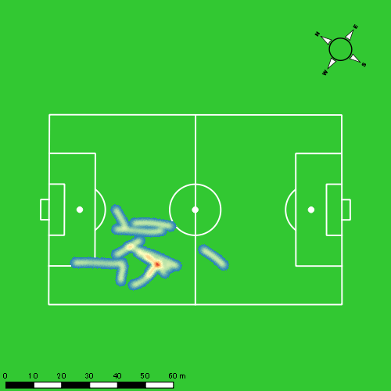 |  |  |  |  |  |  |  |  |  |  |  |  |  | 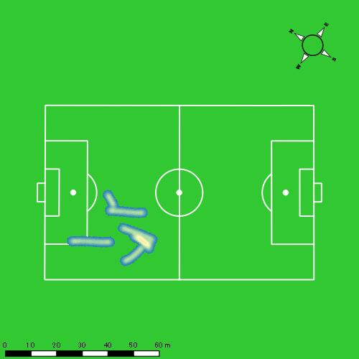
0511vs日大２ｎd後半 平均ポジション |  |  |  |  | 0511vs日大２ｎd後半 ハイスピードゾーン |  |  |  |  |  |  | 0511vs日大２ｎd後半 スプリントゾーン1 |  |  |  |  |  |  | 0511vs日大２ｎd後半 スプリントゾーン2 | 0511vs日大２ｎd後半 スプリントゾーン3
少ない 出現率 多い
少ない 出現率 多い
少ない 出現率 多い
少ない 出現率 多い
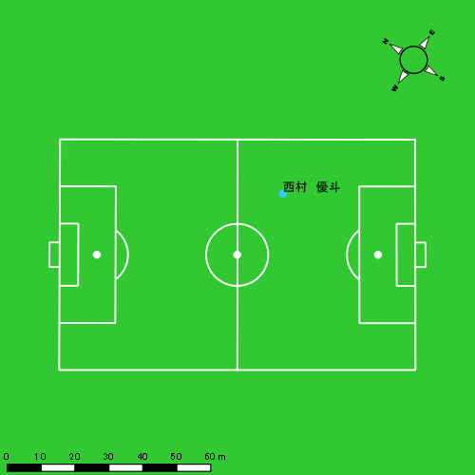 |  |  |  |  | 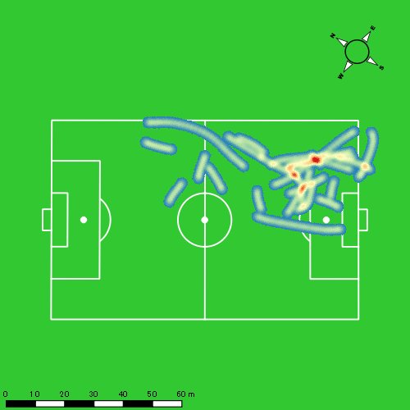 |  |  |  |  |  |  |  |  |  |  |  |  |  | 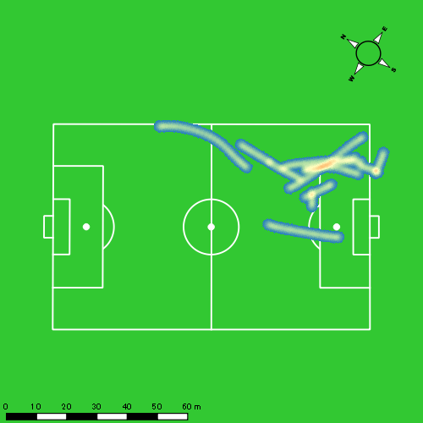

片山 諒也
...
 | 計測開始（JST） | 計測終了（JST） | ディフェンディング サード | ミドル サード | アタッキング サード |  | ZONE1 (m, hh:mm:ss) |  | ZONE2 (m, hh:mm:ss) |  | ZONE3 (m, hh:mm:ss) |  | ZONE4 (m, hh:mm:ss) |  | ZONE5 (m, hh:mm:ss) |  | ZONE6 (m, hh:mm:ss) |  | 合計
0511vs日大２ｎd前半 | 2025/05/11 09:34:58 - 2025/05/11 09:49:57 |  | 14.37% | 77.06% | 8.57% | 0511vs日大２ｎd前半 0 - 15 | 352.26 | 0:07:00 | 920.12 | 0:06:46 | 216.75 | 0:00:53 | 88.25 | 0:00:15 | 42.00 | 0:00:06 | 0.00 | 0:00:00 | 1,619.39
 | 2025/05/11 09:49:58 - 2025/05/11 10:04:57 |  | 23.04% | 76.96% | 0.00% | 15 - 30 | 397.30 | 0:07:47 | 811.35 | 0:06:02 | 235.16 | 0:00:58 | 74.12 | 0:00:14 | 0.00 | 0:00:00 | 0.00 | 0:00:00 | 1,517.93
 | 2025/05/11 10:04:58 - 2025/05/11 10:19:57 |  | 30.26% | 69.74% | 0.00% | 30 - 45 | 359.06 | 0:08:06 | 796.69 | 0:05:48 | 257.12 | 0:01:03 | 16.97 | 0:00:03 | 0.00 | 0:00:00 | 0.00 | 0:00:00 | 1,429.84
 | 2025/05/11 10:19:58 - 2025/05/11 10:21:05 |  | 73.53% | 26.47% | 0.00% | 45 - | 28.58 | 0:00:34 | 54.98 | 0:00:23 | 40.30 | 0:00:10 | 10.76 | 0:00:02 | 0.00 | 0:00:00 | 0.00 | 0:00:00 | 134.61
0511vs日大２ｎd後半 | 2025/05/11 10:35:58 - 2025/05/11 10:50:57 |  | 41.02% | 54.71% | 4.27% | 0511vs日大２ｎd後半 0 - 15 | 381.77 | 0:07:33 | 873.74 | 0:06:25 | 208.35 | 0:00:52 | 55.45 | 0:00:10 | 0.00 | 0:00:00 | 0.00 | 0:00:00 | 1,519.31
 | 2025/05/11 10:50:58 - 2025/05/11 11:05:57 |  | 33.09% | 62.90% | 4.01% | 15 - 30 | 331.57 | 0:08:16 | 713.12 | 0:05:03 | 359.10 | 0:01:26 | 80.99 | 0:00:15 | 0.00 | 0:00:00 | 0.00 | 0:00:00 | 1,484.78
 | 2025/05/11 11:05:58 - 2025/05/11 11:20:57 |  | 41.11% | 54.52% | 4.37% | 30 - 45 | 318.25 | 0:09:02 | 632.52 | 0:04:32 | 269.66 | 0:01:06 | 108.98 | 0:00:20 | 0.00 | 0:00:00 | 0.00 | 0:00:00 | 1,329.41
 | 2025/05/11 11:20:58 - 2025/05/11 11:25:10 |  | 42.01% | 31.53% | 26.46% | 45 - | 92.62 | 0:01:59 | 234.00 | 0:01:40 | 117.59 | 0:00:29 | 27.25 | 0:00:05 | 0.00 | 0:00:00 | 0.00 | 0:00:00 | 471.46
 |  |  |  |  |  |  | 2,261.40 | 0:50:18 | 5,036.52 | 0:36:38 | 1,704.04 | 0:06:56 | 462.77 | 0:01:23 | 42.00 | 0:00:06 | 0.00 | 0:00:00 | 9,506.73

速度ゾーン（時間割合）グラフ
速度ゾーン（時間割合, セッション別）
速度ゾーン（時間割合詳細）
ZONE1 | ZONE2 | ZONE3 | ZONE4 | ZONE5 | ZONE6 | 0511vs日大２ｎd前半 | 50.83% | 41.09% | 6.60% | 1.24% | 0.22% | 0.00% | 0511vs日大２ｎd前半 0 - 15 | 46.65% | 45.08% | 5.87% | 1.71% | 0.69% | 0.00%
0:50:18 | 0:36:38 | 0:06:56 | 0:01:23 | 0:00:06 | 0:00:00 | 0511vs日大２ｎd後半 | 54.55% | 35.91% | 7.89% | 1.65% | 0.00% | 0.00% | 15 - 30 | 51.89% | 40.18% | 6.40% | 1.53% | 0.00% | 0.00%
 |  |  |  |  |  |  |  |  |  |  |  |  | 30 - 45 | 54.04% | 38.62% | 6.98% | 0.36% | 0.00% | 0.00%
 |  |  |  |  |  |  |  |  |  |  |  |  | 45 - | 49.71% | 33.24% | 14.12% | 2.94% | 0.00% | 0.00%
 |  |  |  |  |  |  |  |  |  |  |  |  | 0511vs日大２ｎd後半 0 - 15 | 50.38% | 42.78% | 5.76% | 1.09% | 0.00% | 0.00%
 |  |  |  |  |  |  |  |  |  |  |  |  | 15 - 30 | 55.13% | 33.64% | 9.60% | 1.62% | 0.00% | 0.00%
 |  |  |  |  |  |  |  |  |  |  |  |  | 30 - 45 | 60.20% | 30.27% | 7.33% | 2.20% | 0.00% | 0.00%
 |  |  |  |  |  |  |  |  |  |  |  |  | 45 - | 47.19% | 39.60% | 11.38% | 1.82% | 0.00% | 0.00%

1分毎走行距離
1分毎ハイスピード距離
速度ゾーングラフ
0511vs日大２ｎd前半 0 - 15 | 107.95913635 | 8.5498267863
15 - 30 | 101.16403081 | 4.6711708823
30 - 45 | 95.282885517 | 0.58291248052
45 - | 118.66990095 | 5.9798184889
0511vs日大２ｎd後半 0 - 15 | 101.28705679 | 3.2258682067
15 - 30 | 98.951481293 | 5.1291933178
30 - 45 | 88.604868712 | 7.0635238309
45 - | 111.5101346 | 6.164561384

少ない 出現率 多い
少ない 出現率 多い
少ない 出現率 多い
少ない 出現率 多い
0511vs日大２ｎd前半 平均ポジション |  |  |  |  | 0511vs日大２ｎd前半 ハイスピードゾーン |  |  |  |  |  |  | 0511vs日大２ｎd前半 スプリントゾーン1 |  |  |  |  |  |  | 0511vs日大２ｎd前半 スプリントゾーン2 | 0511vs日大２ｎd前半 スプリントゾーン3
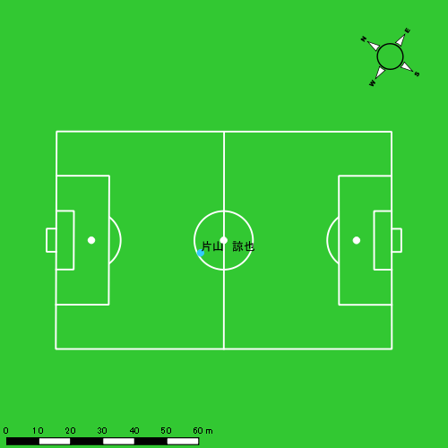 |  |  |  |  | 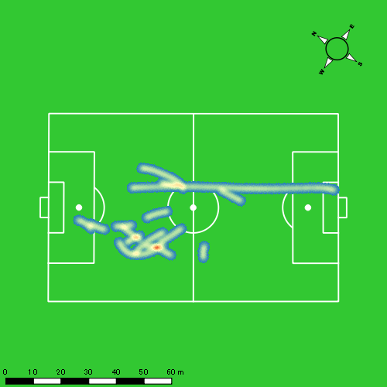 |  |  |  |  |  |  |  |  |  |  |  |  |  | 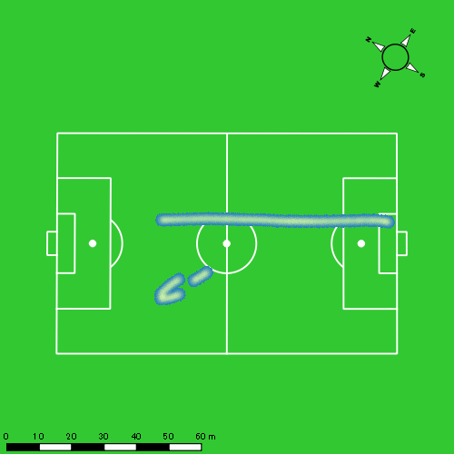
0511vs日大２ｎd後半 平均ポジション |  |  |  |  | 0511vs日大２ｎd後半 ハイスピードゾーン |  |  |  |  |  |  | 0511vs日大２ｎd後半 スプリントゾーン2 |  |  |  |  |  |  | 0511vs日大２ｎd後半 スプリントゾーン3
少ない 出現率 多い
少ない 出現率 多い
少ない 出現率 多い
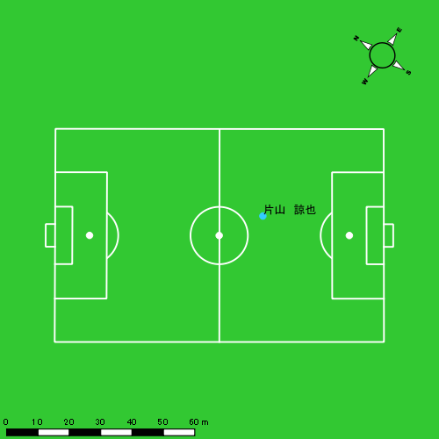 |  |  |  |  | 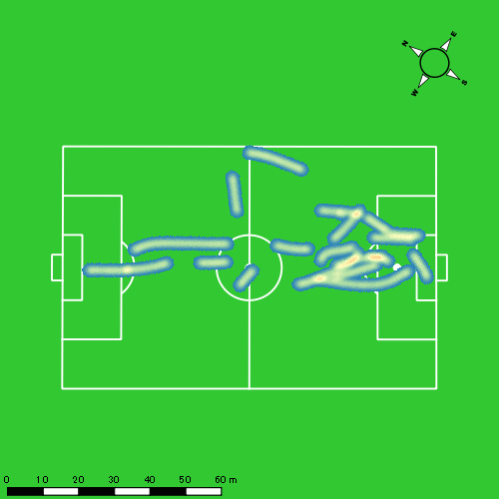 |  |  |  |  |  |  | 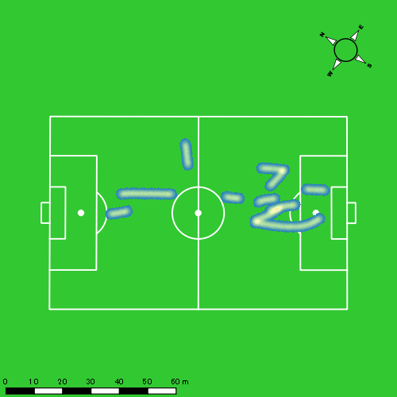

福吉 爽生
...
 | 計測開始（JST） | 計測終了（JST） | ディフェンディング サード | ミドル サード | アタッキング サード |  | ZONE1 (m, hh:mm:ss) |  | ZONE2 (m, hh:mm:ss) |  | ZONE3 (m, hh:mm:ss) |  | ZONE4 (m, hh:mm:ss) |  | ZONE5 (m, hh:mm:ss) |  | ZONE6 (m, hh:mm:ss) |  | 合計
福吉 爽生 |  |  |  |  |  |  | -5.4km/h |  | 5.4km/h-12.6km/h |  | 12.6km/h-18.0km/h |  | 18.0km/h-23.4km/h |  | 23.4km/h-28.8km/h |  | 28.8km/h-
0511vs日大２ｎd前半 | 2025/05/11 09:34:58 - 2025/05/11 09:49:57 |  | 5.68% | 33.85% | 60.47% | 0511vs日大２ｎd前半 0 - 15 | 328.39 | 0:05:51 | 871.48 | 0:06:13 | 545.79 | 0:02:10 | 240.40 | 0:00:43 | 24.45 | 0:00:04 | 0.00 | 0:00:00 | 2,010.50
 | 2025/05/11 09:49:58 - 2025/05/11 10:04:57 |  | 9.51% | 35.80% | 54.70% | 15 - 30 | 326.34 | 0:05:22 | 988.34 | 0:06:59 | 503.90 | 0:02:00 | 198.89 | 0:00:36 | 20.48 | 0:00:03 | 0.00 | 0:00:00 | 2,037.95
 | 2025/05/11 10:04:58 - 2025/05/11 10:19:57 |  | 9.07% | 50.50% | 40.43% | 30 - 45 | 363.56 | 0:06:31 | 870.63 | 0:06:05 | 456.84 | 0:01:50 | 169.40 | 0:00:30 | 24.76 | 0:00:04 | 0.00 | 0:00:00 | 1,885.20
 | 2025/05/11 10:19:58 - 2025/05/11 10:21:05 |  | 53.58% | 20.24% | 26.18% | 45 - | 32.62 | 0:00:33 | 38.79 | 0:00:18 | 69.55 | 0:00:17 | 0.00 | 0:00:00 | 0.00 | 0:00:00 | 0.00 | 0:00:00 | 140.96
0511vs日大２ｎd後半 | 2025/05/11 10:35:58 - 2025/05/11 10:50:57 |  | 8.67% | 69.19% | 22.13% | 0511vs日大２ｎd後半 0 - 15 | 389.21 | 0:06:13 | 929.77 | 0:06:37 | 413.71 | 0:01:40 | 155.91 | 0:00:28 | 12.54 | 0:00:02 | 0.00 | 0:00:00 | 1,901.14
 | 2025/05/11 10:50:58 - 2025/05/11 11:05:57 |  | 7.40% | 49.89% | 42.71% | 15 - 30 | 335.39 | 0:06:23 | 853.51 | 0:06:05 | 472.80 | 0:01:54 | 144.22 | 0:00:26 | 82.66 | 0:00:12 | 0.00 | 0:00:00 | 1,888.59
 | 2025/05/11 11:05:58 - 2025/05/11 11:14:49 |  | 14.74% | 57.44% | 27.81% | 30 - 45 | 218.01 | 0:04:55 | 387.62 | 0:02:57 | 153.59 | 0:00:38 | 101.51 | 0:00:18 | 29.40 | 0:00:04 | 0.00 | 0:00:00 | 890.14
 |  |  |  |  |  |  | 1,993.53 | 0:35:49 | 4,940.14 | 0:35:13 | 2,616.19 | 0:10:29 | 1,010.32 | 0:03:00 | 194.30 | 0:00:28 | 0.00 | 0:00:00 | 10,754.48

速度ゾーン（時間割合）グラフ
速度ゾーン（時間割合, セッション別）
速度ゾーン（時間割合詳細）
ZONE1 | ZONE2 | ZONE3 | ZONE4 | ZONE5 | ZONE6 | 0511vs日大２ｎd前半 | 39.67% | 42.41% | 13.64% | 3.91% | 0.37% | 0.00% | 0511vs日大２ｎd前半 0 - 15 | 39.03% | 41.43% | 14.40% | 4.73% | 0.40% | 0.00%
0:35:49 | 0:35:13 | 0:10:29 | 0:03:00 | 0:00:28 | 0:00:00 | 0511vs日大２ｎd後半 | 45.09% | 40.28% | 10.79% | 3.08% | 0.76% | 0.00% | 15 - 30 | 35.82% | 46.51% | 13.38% | 3.96% | 0.33% | 0.00%
 |  |  |  |  |  |  |  |  |  |  |  |  | 30 - 45 | 43.47% | 40.53% | 12.27% | 3.33% | 0.40% | 0.00%
 |  |  |  |  |  |  |  |  |  |  |  |  | 45 - | 48.82% | 25.88% | 25.29% | 0.00% | 0.00% | 0.00%
 |  |  |  |  |  |  |  |  |  |  |  |  | 0511vs日大２ｎd後半 0 - 15 | 41.42% | 44.13% | 11.11% | 3.13% | 0.20% | 0.00%
 |  |  |  |  |  |  |  |  |  |  |  |  | 15 - 30 | 42.60% | 40.56% | 12.67% | 2.87% | 1.31% | 0.00%
 |  |  |  |  |  |  |  |  |  |  |  |  | 30 - 45 | 55.49% | 33.31% | 7.07% | 3.35% | 0.79% | 0.00%

1分毎走行距離
1分毎ハイスピード距離
速度ゾーングラフ
0511vs日大２ｎd前半 0 - 15 | 134.03346206 | 15.887970759
15 - 30 | 135.84605065 | 13.809731787
30 - 45 | 125.66172057 | 12.319958141
45 - | 124.02234397 | 0
0511vs日大２ｎd後半 0 - 15 | 126.74287838 | 10.60849401
15 - 30 | 125.87884061 | 14.367467609
30 - 45 | 100.39171654 | 14.420654375

少ない 出現率 多い
少ない 出現率 多い
少ない 出現率 多い
少ない 出現率 多い
0511vs日大２ｎd前半 平均ポジション |  |  |  |  | 0511vs日大２ｎd前半 ハイスピードゾーン |  |  |  |  |  |  | 0511vs日大２ｎd前半 スプリントゾーン1 |  |  |  |  |  |  | 0511vs日大２ｎd前半 スプリントゾーン2 | 0511vs日大２ｎd前半 スプリントゾーン3
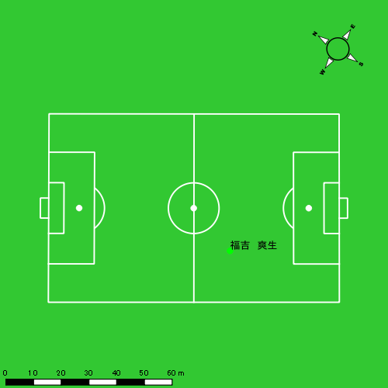 |  |  |  |  | 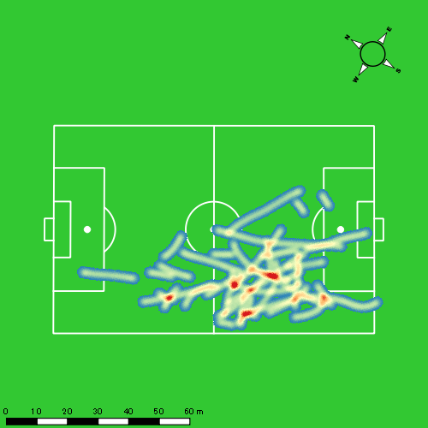 |  |  |  |  |  |  |  |  |  |  |  |  |  | 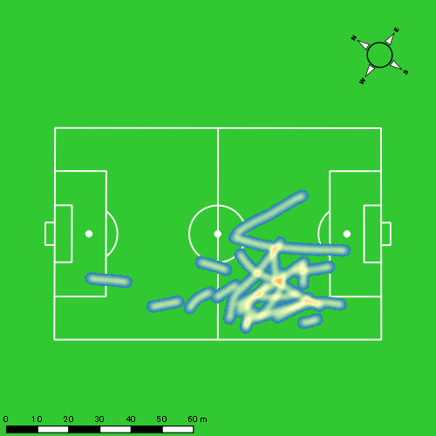
0511vs日大２ｎd後半 平均ポジション |  |  |  |  | 0511vs日大２ｎd後半 ハイスピードゾーン |  |  |  |  |  |  | 0511vs日大２ｎd後半 スプリントゾーン1 |  |  |  |  |  |  | 0511vs日大２ｎd後半 スプリントゾーン2 | 0511vs日大２ｎd後半 スプリントゾーン3
少ない 出現率 多い
少ない 出現率 多い
少ない 出現率 多い
少ない 出現率 多い
 |  |  |  |  | 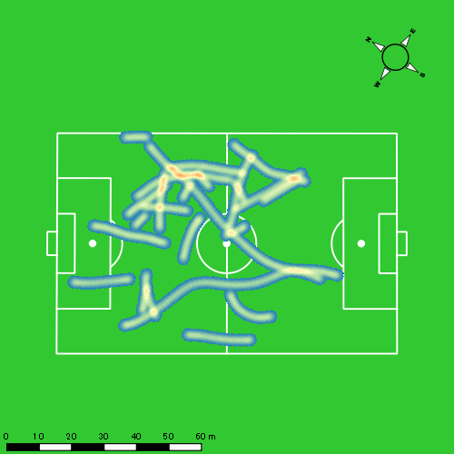 |  |  |  |  |  |  | 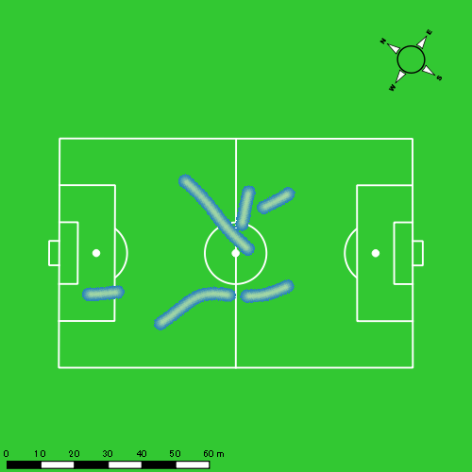 |  |  |  |  |  |  | 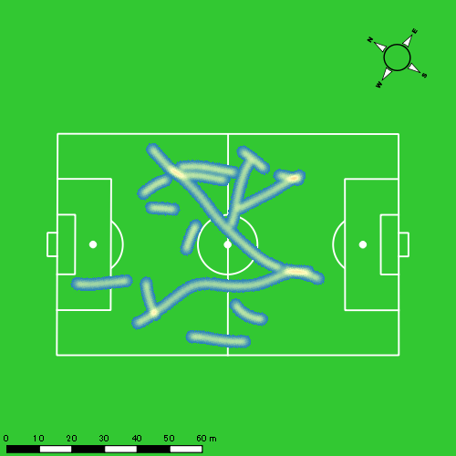

吉田 悠月
...
 | 計測開始（JST） | 計測終了（JST） | ディフェンディング サード | ミドル サード | アタッキング サード |  | ZONE1 (m, hh:mm:ss) |  | ZONE2 (m, hh:mm:ss) |  | ZONE3 (m, hh:mm:ss) |  | ZONE4 (m, hh:mm:ss) |  | ZONE5 (m, hh:mm:ss) |  | ZONE6 (m, hh:mm:ss) |  | 合計
吉田 悠月 |  |  |  |  |  |  | -5.4km/h |  | 5.4km/h-12.6km/h |  | 12.6km/h-18.0km/h |  | 18.0km/h-23.4km/h |  | 23.4km/h-28.8km/h |  | 28.8km/h-
0511vs日大２ｎd前半 | 2025/05/11 09:34:58 - 2025/05/11 09:49:57 |  | 0.00% | 41.40% | 58.60% | 0511vs日大２ｎd前半 0 - 15 | 286.61 | 0:05:26 | 1,029.86 | 0:07:09 | 445.46 | 0:01:49 | 156.58 | 0:00:28 | 59.01 | 0:00:09 | 0.00 | 0:00:00 | 1,977.51
 | 2025/05/11 09:49:58 - 2025/05/11 10:04:57 |  | 0.59% | 48.49% | 50.92% | 15 - 30 | 370.23 | 0:05:35 | 1,010.67 | 0:07:18 | 354.01 | 0:01:26 | 199.32 | 0:00:35 | 43.33 | 0:00:06 | 0.00 | 0:00:00 | 1,977.56
 | 2025/05/11 10:04:58 - 2025/05/11 10:19:57 |  | 8.29% | 44.83% | 46.88% | 30 - 45 | 280.88 | 0:04:54 | 1,092.14 | 0:07:48 | 394.12 | 0:01:36 | 186.21 | 0:00:33 | 66.22 | 0:00:09 | 0.00 | 0:00:00 | 2,019.57
 | 2025/05/11 10:19:58 - 2025/05/11 10:21:05 |  | 43.41% | 37.11% | 19.48% | 45 - | 18.53 | 0:00:25 | 84.01 | 0:00:35 | 32.69 | 0:00:08 | 0.00 | 0:00:00 | 0.00 | 0:00:00 | 0.00 | 0:00:00 | 135.22
0511vs日大２ｎd後半 | 2025/05/11 10:35:58 - 2025/05/11 10:48:14 |  | 0.00% | 67.90% | 32.10% | 0511vs日大２ｎd後半 0 - 15 | 254.58 | 0:05:29 | 744.99 | 0:05:14 | 300.93 | 0:01:13 | 111.11 | 0:00:20 | 12.34 | 0:00:02 | 0.00 | 0:00:00 | 1,423.95
 | 2025/05/11 10:48:15 - 2025/05/11 11:03:14 |  | 0.00% | 100.00% | 0.00% | 15 - 30 | 0.00 | 0:00:00 | 0.48 | 0:00:00 | 0.00 | 0:00:00 | 0.00 | 0:00:00 | 0.00 | 0:00:00 | 0.00 | 0:00:00 | 0.48
 |  |  |  |  |  |  | 1,210.83 | 0:21:48 | 3,962.15 | 0:28:03 | 1,527.21 | 0:06:11 | 653.23 | 0:01:56 | 180.89 | 0:00:26 | 0.00 | 0:00:00 | 7,534.30

速度ゾーン（時間割合）グラフ
速度ゾーン（時間割合, セッション別）
速度ゾーン（時間割合詳細）
ZONE1 | ZONE2 | ZONE3 | ZONE4 | ZONE5 | ZONE6 | 0511vs日大２ｎd前半 | 35.38% | 49.48% | 10.77% | 3.49% | 0.87% | 0.00% | 0511vs日大２ｎd前半 0 - 15 | 36.21% | 47.63% | 12.07% | 3.13% | 0.96% | 0.00%
0:21:48 | 0:28:03 | 0:06:11 | 0:01:56 | 0:00:26 | 0:00:00 | 0511vs日大２ｎd後半 | 44.66% | 42.57% | 9.85% | 2.69% | 0.24% | 0.00% | 15 - 30 | 37.22% | 48.67% | 9.51% | 3.89% | 0.71% | 0.00%
 |  |  |  |  |  |  |  |  |  |  |  |  | 30 - 45 | 32.62% | 51.96% | 10.69% | 3.71% | 1.02% | 0.00%
 |  |  |  |  |  |  |  |  |  |  |  |  | 45 - | 36.47% | 52.06% | 11.47% | 0.00% | 0.00% | 0.00%
 |  |  |  |  |  |  |  |  |  |  |  |  | 0511vs日大２ｎd後半 0 - 15 | 44.67% | 42.55% | 9.85% | 2.69% | 0.24% | 0.00%
 |  |  |  |  |  |  |  |  |  |  |  |  | 15 - 30 | 0.00% | 100.00% | 0.00% | 0.00% | 0.00% | 0.00%

1分毎走行距離
1分毎ハイスピード距離
速度ゾーングラフ
0511vs日大２ｎd前半 0 - 15 | 131.83430713 | 13.362652931
15 - 30 | 131.77003751 | 16.109998176
30 - 45 | 134.60277359 | 16.693076743
45 - | 119.14052396 | 0
0511vs日大２ｎd後半 0 - 15 | 115.92569725 | 9.2016758848
15 - 30 | 0 | 0

少ない 出現率 多い
少ない 出現率 多い
少ない 出現率 多い
少ない 出現率 多い
0511vs日大２ｎd前半 平均ポジション |  |  |  |  | 0511vs日大２ｎd前半 ハイスピードゾーン |  |  |  |  |  |  | 0511vs日大２ｎd前半 スプリントゾーン1 |  |  |  |  |  |  | 0511vs日大２ｎd前半 スプリントゾーン2 | 0511vs日大２ｎd前半 スプリントゾーン3
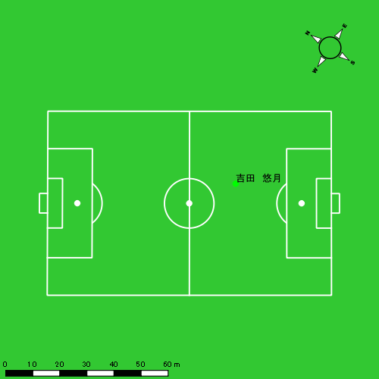 |  |  |  |  | 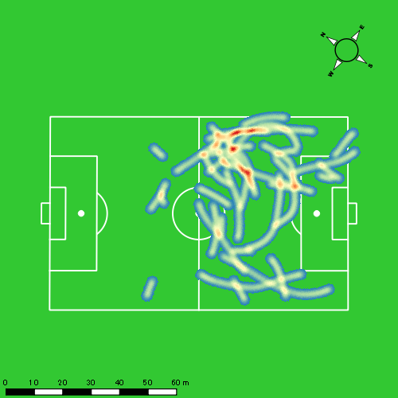 |  |  |  |  |  |  | 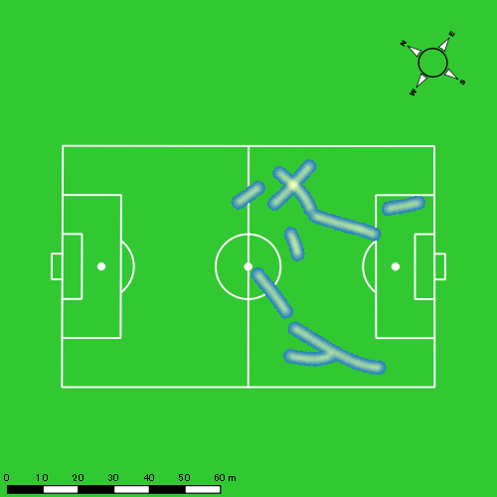 |  |  |  |  |  |  | 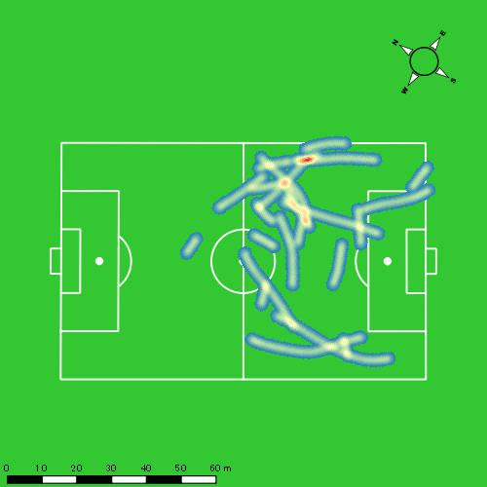
0511vs日大２ｎd後半 平均ポジション |  |  |  |  | 0511vs日大２ｎd後半 ハイスピードゾーン |  |  |  |  |  |  | 0511vs日大２ｎd後半 スプリントゾーン1 |  |  |  |  |  |  | 0511vs日大２ｎd後半 スプリントゾーン2 | 0511vs日大２ｎd後半 スプリントゾーン3
少ない 出現率 多い
少ない 出現率 多い
少ない 出現率 多い
少ない 出現率 多い
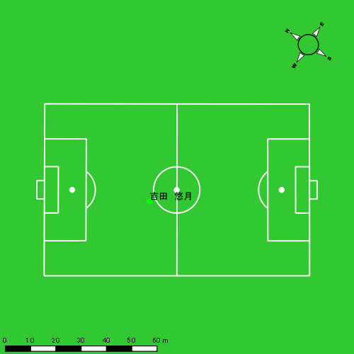 |  |  |  |  | 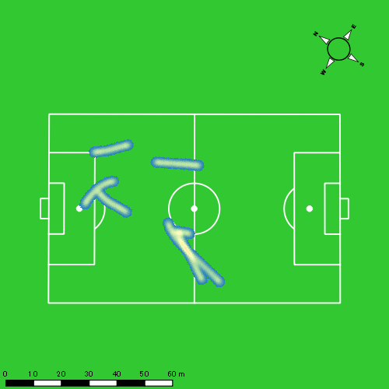

山口 惺也
...
 | 計測開始（JST） | 計測終了（JST） | ディフェンディング サード | ミドル サード | アタッキング サード |  | ZONE1 (m, hh:mm:ss) |  | ZONE2 (m, hh:mm:ss) |  | ZONE3 (m, hh:mm:ss) |  | ZONE4 (m, hh:mm:ss) |  | ZONE5 (m, hh:mm:ss) |  | ZONE6 (m, hh:mm:ss) |  | 合計
0511vs日大２ｎd前半 | 2025/05/11 09:34:58 - 2025/05/11 09:49:57 |  | 0.95% | 36.45% | 62.61% | 0511vs日大２ｎd前半 0 - 15 | 268.62 | 0:05:08 | 1,105.84 | 0:07:17 | 533.57 | 0:02:11 | 116.15 | 0:00:21 | 20.64 | 0:00:03 | 0.00 | 0:00:00 | 2,044.82
 | 2025/05/11 09:49:58 - 2025/05/11 10:04:57 |  | 0.81% | 42.11% | 57.08% | 15 - 30 | 233.05 | 0:03:57 | 1,260.80 | 0:08:38 | 507.61 | 0:02:04 | 80.23 | 0:00:14 | 43.30 | 0:00:06 | 0.00 | 0:00:00 | 2,124.99
 | 2025/05/11 10:04:58 - 2025/05/11 10:19:57 |  | 2.66% | 55.89% | 41.45% | 30 - 45 | 304.71 | 0:06:15 | 932.56 | 0:06:38 | 409.03 | 0:01:37 | 165.23 | 0:00:30 | 0.00 | 0:00:00 | 0.00 | 0:00:00 | 1,811.53
 | 2025/05/11 10:19:58 - 2025/05/11 10:21:05 |  | 11.85% | 68.21% | 19.94% | 45 - | 22.55 | 0:00:37 | 49.12 | 0:00:22 | 37.50 | 0:00:09 | 0.00 | 0:00:00 | 0.00 | 0:00:00 | 0.00 | 0:00:00 | 109.18
0511vs日大２ｎd後半 | 2025/05/11 10:35:58 - 2025/05/11 10:50:57 |  | 1.96% | 74.15% | 23.90% | 0511vs日大２ｎd後半 0 - 15 | 328.98 | 0:06:01 | 946.67 | 0:06:30 | 519.07 | 0:02:06 | 118.37 | 0:00:21 | 11.86 | 0:00:02 | 0.00 | 0:00:00 | 1,924.96
 | 2025/05/11 10:50:58 - 2025/05/11 11:05:57 |  | 2.57% | 53.60% | 43.83% | 15 - 30 | 387.53 | 0:08:23 | 678.13 | 0:04:47 | 348.61 | 0:01:23 | 126.81 | 0:00:23 | 26.69 | 0:00:04 | 0.00 | 0:00:00 | 1,567.77
 | 2025/05/11 11:05:58 - 2025/05/11 11:20:57 |  | 9.85% | 53.51% | 36.63% | 30 - 45 | 338.95 | 0:08:17 | 660.07 | 0:04:35 | 424.12 | 0:01:44 | 127.32 | 0:00:23 | 0.00 | 0:00:00 | 0.00 | 0:00:00 | 1,550.46
 | 2025/05/11 11:20:58 - 2025/05/11 11:25:10 |  | 12.73% | 43.24% | 44.03% | 45 - | 102.83 | 0:02:13 | 240.57 | 0:01:36 | 65.22 | 0:00:16 | 48.50 | 0:00:09 | 0.00 | 0:00:00 | 0.00 | 0:00:00 | 457.13
 |  |  |  |  |  |  | 1,987.22 | 0:40:52 | 5,873.77 | 0:40:23 | 2,844.74 | 0:11:31 | 782.61 | 0:02:20 | 102.50 | 0:00:15 | 0.00 | 0:00:00 | 11,590.84

速度ゾーン（時間割合）グラフ
速度ゾーン（時間割合, セッション別）
速度ゾーン（時間割合詳細）
ZONE1 | ZONE2 | ZONE3 | ZONE4 | ZONE5 | ZONE6 | 0511vs日大２ｎd前半 | 34.60% | 49.69% | 13.04% | 2.33% | 0.33% | 0.00% | 0511vs日大２ｎd前半 0 - 15 | 34.25% | 48.57% | 14.54% | 2.31% | 0.33% | 0.00%
0:40:52 | 0:40:23 | 0:11:31 | 0:02:20 | 0:00:15 | 0:00:00 | 0511vs日大２ｎd後半 | 50.59% | 35.49% | 11.18% | 2.55% | 0.19% | 0.00% | 15 - 30 | 26.38% | 57.60% | 13.76% | 1.58% | 0.69% | 0.00%
 |  |  |  |  |  |  |  |  |  |  |  |  | 30 - 45 | 41.67% | 44.22% | 10.82% | 3.29% | 0.00% | 0.00%
 |  |  |  |  |  |  |  |  |  |  |  |  | 45 - | 54.41% | 32.35% | 13.24% | 0.00% | 0.00% | 0.00%
 |  |  |  |  |  |  |  |  |  |  |  |  | 0511vs日大２ｎd後半 0 - 15 | 40.11% | 43.31% | 14.04% | 2.33% | 0.20% | 0.00%
 |  |  |  |  |  |  |  |  |  |  |  |  | 15 - 30 | 55.89% | 31.89% | 9.27% | 2.53% | 0.42% | 0.00%
 |  |  |  |  |  |  |  |  |  |  |  |  | 30 - 45 | 55.27% | 30.60% | 11.60% | 2.53% | 0.00% | 0.00%
 |  |  |  |  |  |  |  |  |  |  |  |  | 45 - | 52.41% | 37.87% | 6.25% | 3.48% | 0.00% | 0.00%

1分毎走行距離
1分毎ハイスピード距離
速度ゾーングラフ
0511vs日大２ｎd前半 0 - 15 | 136.32155349 | 8.6600933577
15 - 30 | 141.61719833 | 7.6270856242
30 - 45 | 120.71733628 | 10.564943556
45 - | 95.856239669 | 0
0511vs日大２ｎd後半 0 - 15 | 128.33070066 | 7.4350123769
15 - 30 | 104.51495582 | 10.121650921
30 - 45 | 103.34395937 | 8.4882141806
45 - | 108.23967738 | 11.502897633

少ない 出現率 多い
少ない 出現率 多い
少ない 出現率 多い
少ない 出現率 多い
0511vs日大２ｎd前半 平均ポジション |  |  |  |  | 0511vs日大２ｎd前半 ハイスピードゾーン |  |  |  |  |  |  | 0511vs日大２ｎd前半 スプリントゾーン1 |  |  |  |  |  |  | 0511vs日大２ｎd前半 スプリントゾーン2 | 0511vs日大２ｎd前半 スプリントゾーン3
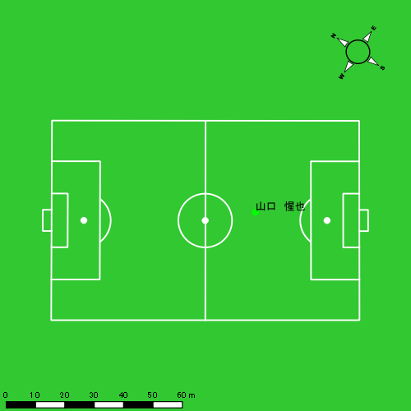 |  |  |  |  | 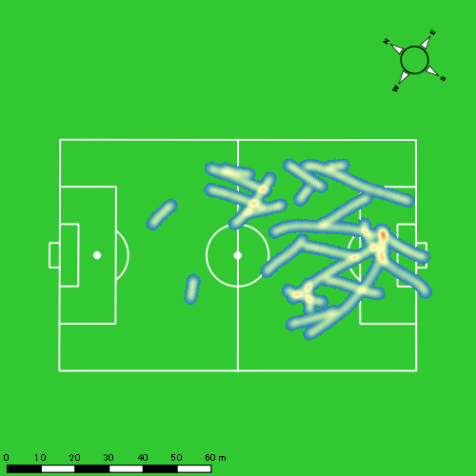 |  |  |  |  |  |  | 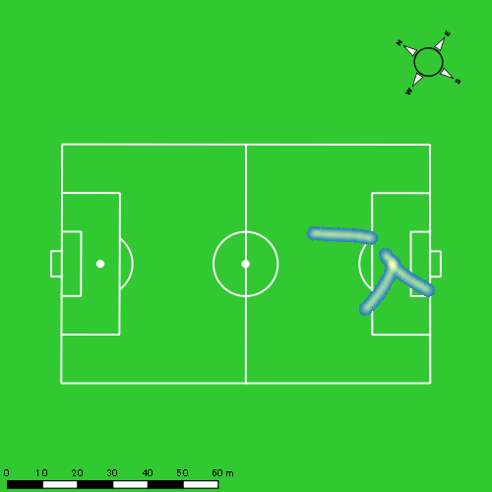 |  |  |  |  |  |  | 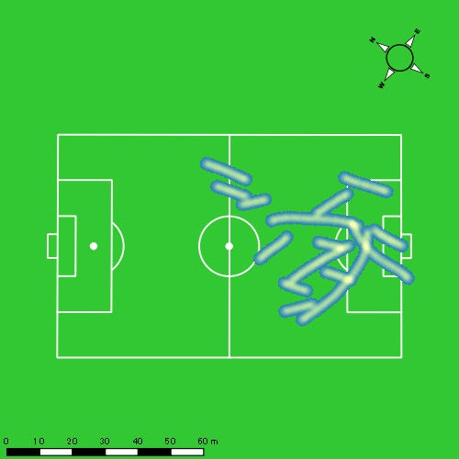
0511vs日大２ｎd後半 平均ポジション |  |  |  |  | 0511vs日大２ｎd後半 ハイスピードゾーン |  |  |  |  |  |  | 0511vs日大２ｎd後半 スプリントゾーン1 |  |  |  |  |  |  | 0511vs日大２ｎd後半 スプリントゾーン2 | 0511vs日大２ｎd後半 スプリントゾーン3
少ない 出現率 多い
少ない 出現率 多い
少ない 出現率 多い
少ない 出現率 多い
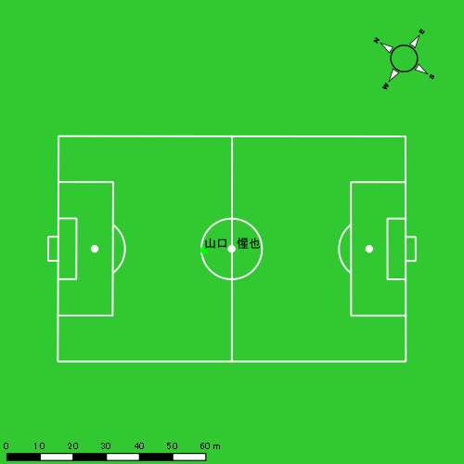 |  |  |  |  | 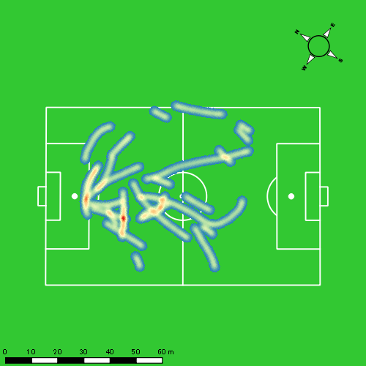 |  |  |  |  |  |  |  |  |  |  |  |  |  | 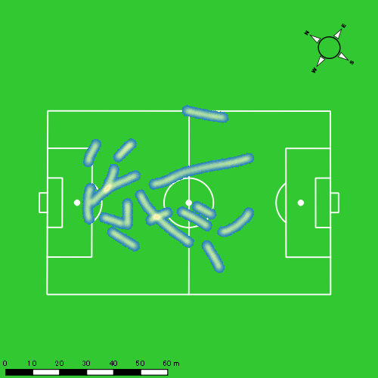

大川 琉稀
...
 | 計測開始（JST） | 計測終了（JST） | ディフェンディング サード | ミドル サード | アタッキング サード |  | ZONE1 (m, hh:mm:ss) |  | ZONE2 (m, hh:mm:ss) |  | ZONE3 (m, hh:mm:ss) |  | ZONE4 (m, hh:mm:ss) |  | ZONE5 (m, hh:mm:ss) |  | ZONE6 (m, hh:mm:ss) |  | 合計
0511vs日大２ｎd前半 | 2025/05/11 09:34:58 - 2025/05/11 09:49:57 |  | 7.24% | 55.18% | 37.58% | 0511vs日大２ｎd前半 0 - 15 | 216.39 | 0:03:45 | 1,195.17 | 0:08:04 | 649.31 | 0:02:37 | 182.99 | 0:00:34 | 0.00 | 0:00:00 | 0.00 | 0:00:00 | 2,243.86
 | 2025/05/11 09:49:58 - 2025/05/11 10:04:57 |  | 11.25% | 57.16% | 31.60% | 15 - 30 | 250.09 | 0:03:52 | 1,209.23 | 0:08:29 | 580.36 | 0:02:23 | 86.63 | 0:00:16 | 0.00 | 0:00:00 | 0.00 | 0:00:00 | 2,126.30
 | 2025/05/11 10:04:58 - 2025/05/11 10:19:57 |  | 15.25% | 59.54% | 25.21% | 30 - 45 | 285.72 | 0:04:58 | 1,164.72 | 0:07:59 | 417.91 | 0:01:41 | 119.43 | 0:00:22 | 0.00 | 0:00:00 | 0.00 | 0:00:00 | 1,987.78
 | 2025/05/11 10:19:58 - 2025/05/11 10:21:05 |  | 67.05% | 19.96% | 12.98% | 45 - | 23.79 | 0:00:27 | 82.32 | 0:00:30 | 27.04 | 0:00:07 | 23.14 | 0:00:04 | 0.00 | 0:00:00 | 0.00 | 0:00:00 | 156.28
0511vs日大２ｎd後半 | 2025/05/11 10:35:58 - 2025/05/11 10:50:57 |  | 12.67% | 76.66% | 10.67% | 0511vs日大２ｎd後半 0 - 15 | 296.38 | 0:05:32 | 1,018.70 | 0:06:59 | 534.45 | 0:02:09 | 109.30 | 0:00:20 | 0.00 | 0:00:00 | 0.00 | 0:00:00 | 1,958.82
 | 2025/05/11 10:50:58 - 2025/05/11 11:05:57 |  | 16.29% | 66.32% | 17.39% | 15 - 30 | 309.22 | 0:05:37 | 980.82 | 0:06:52 | 543.07 | 0:02:11 | 110.14 | 0:00:20 | 0.00 | 0:00:00 | 0.00 | 0:00:00 | 1,943.25
 | 2025/05/11 11:05:58 - 2025/05/11 11:20:57 |  | 24.18% | 59.81% | 16.02% | 30 - 45 | 285.86 | 0:07:05 | 831.68 | 0:05:51 | 455.81 | 0:01:52 | 65.20 | 0:00:12 | 0.00 | 0:00:00 | 0.00 | 0:00:00 | 1,638.55
 | 2025/05/11 11:20:58 - 2025/05/11 11:25:10 |  | 15.42% | 61.85% | 22.73% | 45 - | 46.46 | 0:01:11 | 321.44 | 0:02:06 | 220.83 | 0:00:54 | 6.35 | 0:00:01 | 0.00 | 0:00:00 | 0.00 | 0:00:00 | 595.09
 |  |  |  |  |  |  | 1,713.90 | 0:32:28 | 6,804.08 | 0:46:50 | 3,428.78 | 0:13:54 | 703.18 | 0:02:09 | 0.00 | 0:00:00 | 0.00 | 0:00:00 | 12,649.94

速度ゾーン（時間割合）グラフ
速度ゾーン（時間割合, セッション別）
速度ゾーン（時間割合詳細）
ZONE1 | ZONE2 | ZONE3 | ZONE4 | ZONE5 | ZONE6 | 0511vs日大２ｎd前半 | 28.26% | 54.27% | 14.73% | 2.74% | 0.00% | 0.00% | 0511vs日大２ｎd前半 0 - 15 | 25.05% | 53.79% | 17.40% | 3.76% | 0.00% | 0.00%
0:32:28 | 0:46:50 | 0:13:54 | 0:02:09 | 0:00:00 | 0:00:00 | 0511vs日大２ｎd後半 | 39.46% | 44.29% | 14.44% | 1.80% | 0.00% | 0.00% | 15 - 30 | 25.78% | 56.56% | 15.93% | 1.73% | 0.00% | 0.00%
 |  |  |  |  |  |  |  |  |  |  |  |  | 30 - 45 | 33.09% | 53.20% | 11.22% | 2.49% | 0.00% | 0.00%
 |  |  |  |  |  |  |  |  |  |  |  |  | 45 - | 39.71% | 44.41% | 10.00% | 5.88% | 0.00% | 0.00%
 |  |  |  |  |  |  |  |  |  |  |  |  | 0511vs日大２ｎd後半 0 - 15 | 36.91% | 46.56% | 14.29% | 2.24% | 0.00% | 0.00%
 |  |  |  |  |  |  |  |  |  |  |  |  | 15 - 30 | 37.44% | 45.73% | 14.58% | 2.24% | 0.00% | 0.00%
 |  |  |  |  |  |  |  |  |  |  |  |  | 30 - 45 | 47.22% | 39.02% | 12.47% | 1.29% | 0.00% | 0.00%
 |  |  |  |  |  |  |  |  |  |  |  |  | 45 - | 28.14% | 49.88% | 21.50% | 0.47% | 0.00% | 0.00%

1分毎走行距離
1分毎ハイスピード距離
速度ゾーングラフ
0511vs日大２ｎd前半 0 - 15 | 149.59089102 | 10.34688757
15 - 30 | 141.70700566 | 5.3739910329
30 - 45 | 132.44616584 | 7.156280542
45 - | 137.75334423 | 20.413402755
0511vs日大２ｎd後半 0 - 15 | 130.57966761 | 6.370704839
15 - 30 | 129.49158084 | 7.0551971006
30 - 45 | 109.22319429 | 3.871138147
45 - | 140.96303112 | 0

少ない 出現率 多い
少ない 出現率 多い
少ない 出現率 多い
0511vs日大２ｎd前半 平均ポジション |  |  |  |  | 0511vs日大２ｎd前半 ハイスピードゾーン |  |  |  |  |  |  | 0511vs日大２ｎd前半 スプリントゾーン2 |  |  |  |  |  |  | 0511vs日大２ｎd前半 スプリントゾーン3
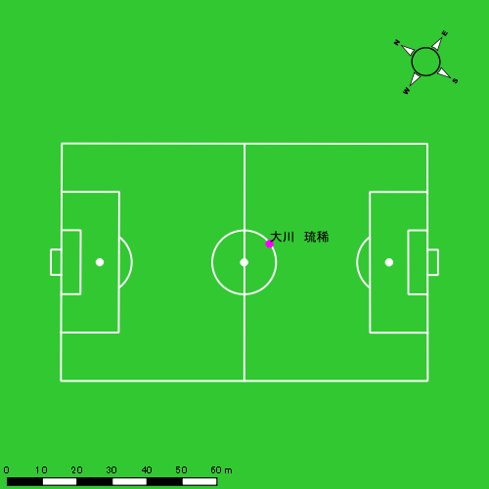 |  |  |  |  | 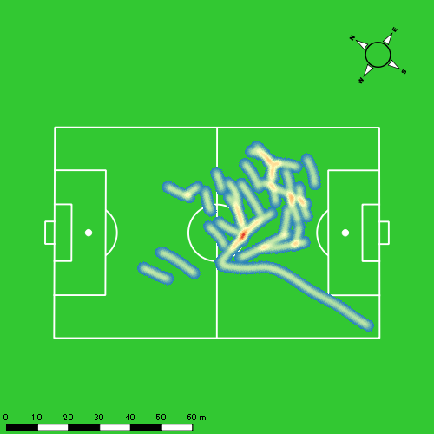 |  |  |  |  |  |  | 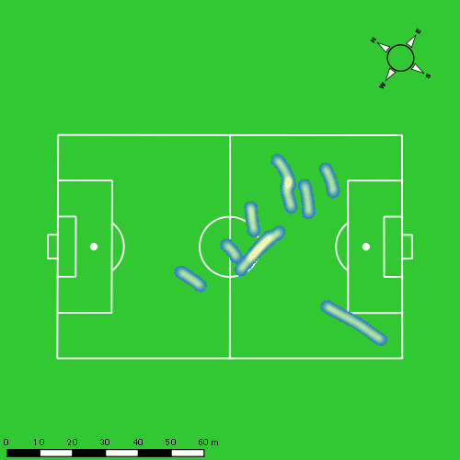
0511vs日大２ｎd後半 平均ポジション |  |  |  |  | 0511vs日大２ｎd後半 ハイスピードゾーン |  |  |  |  |  |  | 0511vs日大２ｎd後半 スプリントゾーン2 |  |  |  |  |  |  | 0511vs日大２ｎd後半 スプリントゾーン3
少ない 出現率 多い
少ない 出現率 多い
少ない 出現率 多い
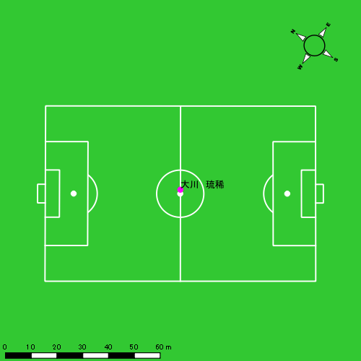 |  |  |  |  | 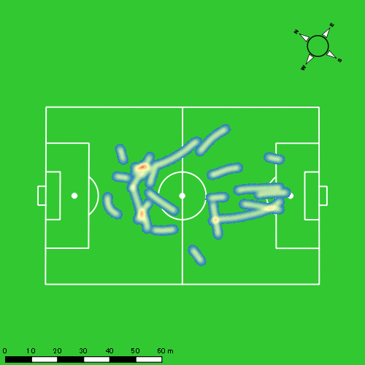 |  |  |  |  |  |  | 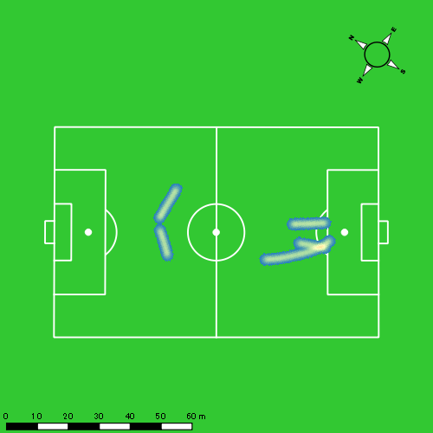

林田 一護
...
 | 計測開始（JST） | 計測終了（JST） | ディフェンディング サード | ミドル サード | アタッキング サード |  | ZONE1 (m, hh:mm:ss) |  | ZONE2 (m, hh:mm:ss) |  | ZONE3 (m, hh:mm:ss) |  | ZONE4 (m, hh:mm:ss) |  | ZONE5 (m, hh:mm:ss) |  | ZONE6 (m, hh:mm:ss) |  | 合計
0511vs日大２ｎd前半 | 2025/05/11 09:34:58 - 2025/05/11 09:49:57 |  | 9.46% | 82.34% | 8.20% | 0511vs日大２ｎd前半 0 - 15 | 189.14 | 0:04:26 | 1,151.89 | 0:07:50 | 562.37 | 0:02:18 | 142.60 | 0:00:26 | 0.00 | 0:00:00 | 0.00 | 0:00:00 | 2,046.00
 | 2025/05/11 09:49:58 - 2025/05/11 10:04:57 |  | 14.06% | 75.78% | 10.16% | 15 - 30 | 256.29 | 0:04:37 | 1,127.51 | 0:07:28 | 637.76 | 0:02:36 | 98.38 | 0:00:18 | 0.00 | 0:00:00 | 0.00 | 0:00:00 | 2,119.93
 | 2025/05/11 10:04:58 - 2025/05/11 10:19:57 |  | 20.72% | 72.46% | 6.82% | 30 - 45 | 244.73 | 0:04:41 | 1,128.98 | 0:07:38 | 611.35 | 0:02:31 | 52.40 | 0:00:10 | 0.00 | 0:00:00 | 0.00 | 0:00:00 | 2,037.47
 | 2025/05/11 10:19:58 - 2025/05/11 10:21:05 |  | 67.42% | 23.40% | 9.19% | 45 - | 23.81 | 0:00:27 | 58.00 | 0:00:22 | 65.72 | 0:00:16 | 14.21 | 0:00:03 | 0.00 | 0:00:00 | 0.00 | 0:00:00 | 161.73
0511vs日大２ｎd後半 | 2025/05/11 10:35:58 - 2025/05/11 10:50:57 |  | 18.93% | 78.66% | 2.41% | 0511vs日大２ｎd後半 0 - 15 | 285.37 | 0:05:31 | 1,078.16 | 0:07:18 | 483.08 | 0:01:58 | 71.26 | 0:00:13 | 0.00 | 0:00:00 | 0.00 | 0:00:00 | 1,917.88
 | 2025/05/11 10:50:58 - 2025/05/11 11:05:57 |  | 19.07% | 78.22% | 2.71% | 15 - 30 | 281.38 | 0:05:52 | 1,004.73 | 0:06:40 | 565.72 | 0:02:20 | 45.46 | 0:00:09 | 0.00 | 0:00:00 | 0.00 | 0:00:00 | 1,897.29
 | 2025/05/11 11:05:58 - 2025/05/11 11:20:57 |  | 30.36% | 66.94% | 2.70% | 30 - 45 | 273.58 | 0:07:12 | 744.03 | 0:05:09 | 584.38 | 0:02:24 | 79.99 | 0:00:15 | 0.00 | 0:00:00 | 0.00 | 0:00:00 | 1,681.98
 | 2025/05/11 11:20:58 - 2025/05/11 11:25:10 |  | 18.25% | 56.89% | 24.86% | 45 - | 70.81 | 0:01:24 | 322.23 | 0:02:09 | 146.41 | 0:00:36 | 20.06 | 0:00:04 | 0.00 | 0:00:00 | 0.00 | 0:00:00 | 559.52
 |  |  |  |  |  |  | 1,625.11 | 0:34:10 | 6,615.52 | 0:44:34 | 3,656.80 | 0:14:59 | 524.36 | 0:01:38 | 0.00 | 0:00:00 | 0.00 | 0:00:00 | 12,421.79

速度ゾーン（時間割合）グラフ
速度ゾーン（時間割合, セッション別）
速度ゾーン（時間割合詳細）
ZONE1 | ZONE2 | ZONE3 | ZONE4 | ZONE5 | ZONE6 | 0511vs日大２ｎd前半 | 30.75% | 50.52% | 16.66% | 2.07% | 0.00% | 0.00% | 0511vs日大２ｎd前半 0 - 15 | 29.54% | 52.21% | 15.31% | 2.93% | 0.00% | 0.00%
0:34:10 | 0:44:34 | 0:14:59 | 0:01:38 | 0:00:00 | 0:00:00 | 0511vs日大２ｎd後半 | 40.58% | 43.21% | 14.83% | 1.38% | 0.00% | 0.00% | 15 - 30 | 30.80% | 49.82% | 17.33% | 2.04% | 0.00% | 0.00%
 |  |  |  |  |  |  |  |  |  |  |  |  | 30 - 45 | 31.22% | 50.91% | 16.78% | 1.09% | 0.00% | 0.00%
 |  |  |  |  |  |  |  |  |  |  |  |  | 45 - | 40.00% | 32.06% | 23.82% | 4.12% | 0.00% | 0.00%
 |  |  |  |  |  |  |  |  |  |  |  |  | 0511vs日大２ｎd後半 0 - 15 | 36.76% | 48.64% | 13.11% | 1.49% | 0.00% | 0.00%
 |  |  |  |  |  |  |  |  |  |  |  |  | 15 - 30 | 39.07% | 44.40% | 15.56% | 0.98% | 0.00% | 0.00%
 |  |  |  |  |  |  |  |  |  |  |  |  | 30 - 45 | 47.98% | 34.38% | 15.98% | 1.67% | 0.00% | 0.00%
 |  |  |  |  |  |  |  |  |  |  |  |  | 45 - | 33.28% | 51.07% | 14.23% | 1.42% | 0.00% | 0.00%

1分毎走行距離
1分毎ハイスピード距離
速度ゾーングラフ
0511vs日大２ｎd前半 0 - 15 | 136.39968981 | 8.4710554487
15 - 30 | 141.31724277 | 5.7420942983
30 - 45 | 135.77918012 | 2.7923666295
45 - | 142.70490941 | 11.801221789
0511vs日大２ｎd後半 0 - 15 | 127.85860951 | 4.2359426206
15 - 30 | 126.46212811 | 1.7044385515
30 - 45 | 112.11892164 | 3.5389853713
45 - | 132.43217435 | 3.9969668906

少ない 出現率 多い
少ない 出現率 多い
少ない 出現率 多い
0511vs日大２ｎd前半 平均ポジション |  |  |  |  | 0511vs日大２ｎd前半 ハイスピードゾーン |  |  |  |  |  |  | 0511vs日大２ｎd前半 スプリントゾーン2 |  |  |  |  |  |  | 0511vs日大２ｎd前半 スプリントゾーン3
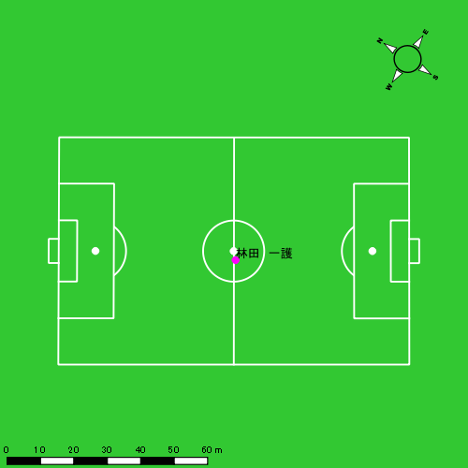
0511vs日大２ｎd後半 平均ポジション |  |  |  |  | 0511vs日大２ｎd後半 ハイスピードゾーン |  |  |  |  |  |  | 0511vs日大２ｎd後半 スプリントゾーン2 |  |  |  |  |  |  | 0511vs日大２ｎd後半 スプリントゾーン3
少ない 出現率 多い
少ない 出現率 多い
少ない 出現率 多い

中村 莉士
...
 | 計測開始（JST） | 計測終了（JST） | ディフェンディング サード | ミドル サード | アタッキング サード |  | ZONE1 (m, hh:mm:ss) |  | ZONE2 (m, hh:mm:ss) |  | ZONE3 (m, hh:mm:ss) |  | ZONE4 (m, hh:mm:ss) |  | ZONE5 (m, hh:mm:ss) |  | ZONE6 (m, hh:mm:ss) |  | 合計
0511vs日大２ｎd前半 | 2025/05/11 09:34:58 - 2025/05/11 09:49:57 |  | 7.68% | 50.74% | 41.58% | 0511vs日大２ｎd前半 0 - 15 | 191.33 | 0:03:45 | 1,178.83 | 0:08:11 | 646.34 | 0:02:35 | 143.12 | 0:00:26 | 15.51 | 0:00:02 | 0.00 | 0:00:00 | 2,175.13
 | 2025/05/11 09:49:58 - 2025/05/11 10:04:57 |  | 7.18% | 55.25% | 37.58% | 15 - 30 | 243.32 | 0:03:50 | 1,179.47 | 0:08:17 | 629.98 | 0:02:35 | 68.31 | 0:00:12 | 39.03 | 0:00:05 | 0.00 | 0:00:00 | 2,160.11
 | 2025/05/11 10:04:58 - 2025/05/11 10:19:57 |  | 17.82% | 59.94% | 22.25% | 30 - 45 | 236.12 | 0:04:20 | 1,214.70 | 0:08:41 | 356.01 | 0:01:27 | 152.01 | 0:00:27 | 33.36 | 0:00:05 | 0.00 | 0:00:00 | 1,992.20
 | 2025/05/11 10:19:58 - 2025/05/11 10:21:05 |  | 62.32% | 20.83% | 16.85% | 45 - | 18.82 | 0:00:28 | 60.38 | 0:00:22 | 67.88 | 0:00:18 | 0.00 | 0:00:00 | 0.00 | 0:00:00 | 0.00 | 0:00:00 | 147.08
0511vs日大２ｎd後半 | 2025/05/11 10:35:58 - 2025/05/11 10:50:57 |  | 14.13% | 74.93% | 10.94% | 0511vs日大２ｎd後半 0 - 15 | 261.41 | 0:04:47 | 1,141.70 | 0:08:10 | 445.91 | 0:01:48 | 77.23 | 0:00:14 | 2.72 | 0:00:00 | 0.00 | 0:00:00 | 1,928.98
 | 2025/05/11 10:50:58 - 2025/05/11 11:05:57 |  | 12.78% | 69.68% | 17.54% | 15 - 30 | 287.13 | 0:06:06 | 907.15 | 0:06:36 | 369.66 | 0:01:31 | 220.50 | 0:00:39 | 62.85 | 0:00:09 | 0.00 | 0:00:00 | 1,847.29
 | 2025/05/11 11:05:58 - 2025/05/11 11:20:57 |  | 22.83% | 63.16% | 14.01% | 30 - 45 | 307.93 | 0:07:50 | 651.50 | 0:04:48 | 472.65 | 0:01:55 | 131.80 | 0:00:24 | 19.46 | 0:00:03 | 0.00 | 0:00:00 | 1,583.34
 | 2025/05/11 11:20:58 - 2025/05/11 11:25:10 |  | 19.53% | 42.82% | 37.65% | 45 - | 76.99 | 0:01:47 | 275.61 | 0:01:51 | 127.76 | 0:00:31 | 19.64 | 0:00:03 | 0.00 | 0:00:00 | 0.00 | 0:00:00 | 500.00
 |  |  |  |  |  |  | 1,623.05 | 0:32:54 | 6,609.35 | 0:46:56 | 3,116.18 | 0:12:41 | 812.62 | 0:02:26 | 172.93 | 0:00:24 | 0.00 | 0:00:00 | 12,334.13

速度ゾーン（時間割合）グラフ
速度ゾーン（時間割合, セッション別）
速度ゾーン（時間割合詳細）
ZONE1 | ZONE2 | ZONE3 | ZONE4 | ZONE5 | ZONE6 | 0511vs日大２ｎd前半 | 26.84% | 55.34% | 15.01% | 2.37% | 0.45% | 0.00% | 0511vs日大２ｎd前半 0 - 15 | 25.05% | 54.57% | 17.27% | 2.87% | 0.24% | 0.00%
0:32:54 | 0:46:56 | 0:12:41 | 0:02:26 | 0:00:24 | 0:00:00 | 0511vs日大２ｎd後半 | 41.68% | 43.51% | 11.70% | 2.71% | 0.40% | 0.00% | 15 - 30 | 25.53% | 55.22% | 17.27% | 1.38% | 0.60% | 0.00%
 |  |  |  |  |  |  |  |  |  |  |  |  | 30 - 45 | 28.87% | 57.91% | 9.64% | 3.04% | 0.53% | 0.00%
 |  |  |  |  |  |  |  |  |  |  |  |  | 45 - | 40.88% | 32.94% | 26.18% | 0.00% | 0.00% | 0.00%
 |  |  |  |  |  |  |  |  |  |  |  |  | 0511vs日大２ｎd後半 0 - 15 | 31.93% | 54.47% | 12.04% | 1.51% | 0.04% | 0.00%
 |  |  |  |  |  |  |  |  |  |  |  |  | 15 - 30 | 40.64% | 43.96% | 10.09% | 4.36% | 0.96% | 0.00%
 |  |  |  |  |  |  |  |  |  |  |  |  | 30 - 45 | 52.27% | 32.00% | 12.78% | 2.64% | 0.31% | 0.00%
 |  |  |  |  |  |  |  |  |  |  |  |  | 45 - | 42.37% | 43.87% | 12.41% | 1.34% | 0.00% | 0.00%

1分毎走行距離
1分毎ハイスピード距離
速度ゾーングラフ
0511vs日大２ｎd前半 0 - 15 | 145.00836643 | 9.9721604547
15 - 30 | 143.96368944 | 6.748588559
30 - 45 | 132.7615479 | 11.182359926
45 - | 129.30326147 | 0
0511vs日大２ｎd後半 0 - 15 | 128.58673521 | 4.9904634149
15 - 30 | 123.11566095 | 18.318827093
30 - 45 | 105.5558683 | 9.4565328137
45 - | 118.40221543 | 4.6576530041

0511vs日大２ｎd前半 平均ポジション |  |  |  |  | 0511vs日大２ｎd前半 ハイスピードゾーン |  |  |  |  |  |  | 0511vs日大２ｎd前半 スプリントゾーン1 |  |  |  |  |  |  | 0511vs日大２ｎd前半 スプリントゾーン2 | 0511vs日大２ｎd前半 スプリントゾーン3
少ない 出現率 多い
少ない 出現率 多い
少ない 出現率 多い
少ない 出現率 多い
0511vs日大２ｎd後半 平均ポジション |  |  |  |  | 0511vs日大２ｎd後半 ハイスピードゾーン |  |  |  |  |  |  | 0511vs日大２ｎd後半 スプリントゾーン1 |  |  |  |  |  |  | 0511vs日大２ｎd後半 スプリントゾーン2 | 0511vs日大２ｎd後半 スプリントゾーン3
少ない 出現率 多い
少ない 出現率 多い
少ない 出現率 多い
少ない 出現率 多い

濱﨑 善
...
 | 計測開始（JST） | 計測終了（JST） | ディフェンディング サード | ミドル サード | アタッキング サード |  | ZONE1 (m, hh:mm:ss) |  | ZONE2 (m, hh:mm:ss) |  | ZONE3 (m, hh:mm:ss) |  | ZONE4 (m, hh:mm:ss) |  | ZONE5 (m, hh:mm:ss) |  | ZONE6 (m, hh:mm:ss) |  | 合計
0511vs日大２ｎd前半 | 2025/05/11 09:34:58 - 2025/05/11 09:49:57 |  | 86.36% | 13.64% | 0.00% | 0511vs日大２ｎd前半 0 - 15 | 390.04 | 0:11:59 | 381.03 | 0:02:49 | 44.49 | 0:00:12 | 0.00 | 0:00:00 | 0.00 | 0:00:00 | 0.00 | 0:00:00 | 815.56
 | 2025/05/11 09:49:58 - 2025/05/11 10:04:57 |  | 92.64% | 7.36% | 0.00% | 15 - 30 | 379.48 | 0:11:59 | 348.09 | 0:02:44 | 69.10 | 0:00:17 | 0.00 | 0:00:00 | 0.00 | 0:00:00 | 0.00 | 0:00:00 | 796.67
 | 2025/05/11 10:04:58 - 2025/05/11 10:19:57 |  | 98.33% | 1.67% | 0.00% | 30 - 45 | 378.15 | 0:12:03 | 368.74 | 0:02:48 | 30.91 | 0:00:08 | 3.06 | 0:00:01 | 0.00 | 0:00:00 | 0.00 | 0:00:00 | 780.85
 | 2025/05/11 10:19:58 - 2025/05/11 10:21:05 |  | 100.00% | 0.00% | 0.00% | 45 - | 14.65 | 0:00:51 | 32.40 | 0:00:15 | 10.87 | 0:00:02 | 0.00 | 0:00:00 | 0.00 | 0:00:00 | 0.00 | 0:00:00 | 57.91
0511vs日大２ｎd後半 | 2025/05/11 10:35:58 - 2025/05/11 10:50:57 |  | 99.97% | 0.03% | 0.00% | 0511vs日大２ｎd後半 0 - 15 | 343.22 | 0:11:40 | 403.75 | 0:03:04 | 60.54 | 0:00:15 | 0.00 | 0:00:00 | 0.00 | 0:00:00 | 0.00 | 0:00:00 | 807.51
 | 2025/05/11 10:50:58 - 2025/05/11 11:05:57 |  | 93.43% | 6.57% | 0.00% | 15 - 30 | 348.30 | 0:12:10 | 313.93 | 0:02:27 | 88.09 | 0:00:22 | 10.45 | 0:00:02 | 0.00 | 0:00:00 | 0.00 | 0:00:00 | 760.77
 | 2025/05/11 11:05:58 - 2025/05/11 11:20:57 |  | 96.11% | 3.89% | 0.00% | 30 - 45 | 328.09 | 0:12:02 | 344.24 | 0:02:43 | 54.60 | 0:00:13 | 6.73 | 0:00:01 | 0.00 | 0:00:00 | 0.00 | 0:00:00 | 733.66
 | 2025/05/11 11:20:58 - 2025/05/11 11:25:10 |  | 73.00% | 27.00% | 0.00% | 45 - | 130.59 | 0:02:52 | 159.81 | 0:01:17 | 14.55 | 0:00:04 | 0.00 | 0:00:00 | 0.00 | 0:00:00 | 0.00 | 0:00:00 | 304.96
 |  |  |  |  |  |  | 2,312.51 | 1:15:36 | 2,351.98 | 0:18:08 | 373.17 | 0:01:33 | 20.24 | 0:00:04 | 0.00 | 0:00:00 | 0.00 | 0:00:00 | 5,057.89

速度ゾーン（時間割合）グラフ
速度ゾーン（時間割合, セッション別）
速度ゾーン（時間割合詳細）
ZONE1 | ZONE2 | ZONE3 | ZONE4 | ZONE5 | ZONE6 | 0511vs日大２ｎd前半 | 79.91% | 18.66% | 1.40% | 0.02% | 0.00% | 0.00% | 0511vs日大２ｎd前半 0 - 15 | 79.91% | 18.80% | 1.29% | 0.00% | 0.00% | 0.00%
1:15:36 | 0:18:08 | 0:01:33 | 0:00:04 | 0:00:00 | 0:00:00 | 0511vs日大２ｎd後半 | 78.71% | 19.36% | 1.82% | 0.11% | 0.00% | 0.00% | 15 - 30 | 79.84% | 18.27% | 1.89% | 0.00% | 0.00% | 0.00%
 |  |  |  |  |  |  |  |  |  |  |  |  | 30 - 45 | 80.36% | 18.71% | 0.87% | 0.07% | 0.00% | 0.00%
 |  |  |  |  |  |  |  |  |  |  |  |  | 45 - | 75.00% | 21.47% | 3.53% | 0.00% | 0.00% | 0.00%
 |  |  |  |  |  |  |  |  |  |  |  |  | 0511vs日大２ｎd後半 0 - 15 | 77.82% | 20.47% | 1.71% | 0.00% | 0.00% | 0.00%
 |  |  |  |  |  |  |  |  |  |  |  |  | 15 - 30 | 81.09% | 16.29% | 2.40% | 0.22% | 0.00% | 0.00%
 |  |  |  |  |  |  |  |  |  |  |  |  | 30 - 45 | 80.27% | 18.16% | 1.44% | 0.13% | 0.00% | 0.00%
 |  |  |  |  |  |  |  |  |  |  |  |  | 45 - | 67.91% | 30.59% | 1.50% | 0.00% | 0.00% | 0.00%

1分毎走行距離
1分毎ハイスピード距離
速度ゾーングラフ
0511vs日大２ｎd前半 0 - 15 | 54.37078519 | 0
15 - 30 | 53.111382739 | 0
30 - 45 | 52.032463952 | 0
45 - | 50.997662049 | 0
0511vs日大２ｎd後半 0 - 15 | 53.834077735 | 0
15 - 30 | 50.704178666 | 0.69646044615
30 - 45 | 48.875636323 | 0
45 - | 72.155786238 | 0

0511vs日大２ｎd前半 平均ポジション

0511vs日大２ｎd後半 平均ポジション |  |  |  |  | 0511vs日大２ｎd後半 ハイスピードゾーン |  |  |  |  |  |  | 0511vs日大２ｎd後半 スプリントゾーン3
少ない 出現率 多い
少ない 出現率 多い

大津 寛太
...
大津 寛太 | 計測開始（JST） | 計測終了（JST） | 計測時間 (hh:mm:ss) | 走行距離(m) | %HIR | ハイスピード 距離(m) | スプリント回数 (24.00km/h) | スプリント回数 (20.00km/h) | スプリント回数 (18.00km/h) | スプリント 距離(m) (24.00km/h) | スプリント距離(m) (20.00km/h) | スプリント距離(m) (18.00km/h) | 1分毎走行距離(m) | 平均速度（km/h） | 今回最高 速度（km/h） | 高強度 エフォート | 加速回数 (3.0m/s^2) | 加速回数 (2.5m/s^2) | 加速回数 (2.0m/s^2) | 加速度max (m/s^2) | 減速回数 (3.0m/s^2) | 減速回数 (2.5m/s^2) | 減速回数 (2.0m/s^2) | 減速度max (m/s^2) | インパクト回数
 |  | 合計 (hh:mm:ss) | 0:36:56

 | 計測開始（JST） | 計測終了（JST） | ディフェンディング サード | ミドル サード | アタッキング サード |  | ZONE1 (m, hh:mm:ss) |  | ZONE2 (m, hh:mm:ss) |  | ZONE3 (m, hh:mm:ss) |  | ZONE4 (m, hh:mm:ss) |  | ZONE5 (m, hh:mm:ss) |  | ZONE6 (m, hh:mm:ss) |  | 合計
大津 寛太 |  |  |  |  |  |  | -5.4km/h |  | 5.4km/h-12.6km/h |  | 12.6km/h-18.0km/h |  | 18.0km/h-23.4km/h |  | 23.4km/h-28.8km/h |  | 28.8km/h-
0511vs日大２ｎd後半 | 2025/05/11 10:48:15 - 2025/05/11 10:50:57 |  | 0.00% | 80.50% | 19.50% | 0511vs日大２ｎd後半 0 - 15 | 23.00 | 0:00:40 | 192.74 | 0:01:16 | 159.05 | 0:00:39 | 28.02 | 0:00:05 | 25.31 | 0:00:03 | 0.00 | 0:00:00 | 428.12
 | 2025/05/11 10:50:58 - 2025/05/11 11:05:57 |  | 5.37% | 45.84% | 48.79% | 15 - 30 | 273.63 | 0:06:31 | 865.58 | 0:06:05 | 437.40 | 0:01:46 | 178.10 | 0:00:32 | 42.26 | 0:00:06 | 0.00 | 0:00:00 | 1,796.97
 | 2025/05/11 11:05:58 - 2025/05/11 11:20:57 |  | 19.37% | 42.32% | 38.32% | 30 - 45 | 205.81 | 0:06:54 | 840.88 | 0:05:49 | 412.33 | 0:01:39 | 160.30 | 0:00:29 | 62.97 | 0:00:09 | 0.00 | 0:00:00 | 1,682.28
 | 2025/05/11 11:20:58 - 2025/05/11 11:25:10 |  | 0.00% | 53.25% | 46.75% | 45 - | 71.62 | 0:01:50 | 228.80 | 0:01:37 | 116.97 | 0:00:29 | 73.42 | 0:00:13 | 30.52 | 0:00:04 | 0.00 | 0:00:00 | 521.33
 |  |  |  |  |  |  | 574.06 | 0:15:55 | 2,128.01 | 0:14:48 | 1,125.74 | 0:04:32 | 439.85 | 0:01:19 | 161.06 | 0:00:23 | 0.00 | 0:00:00 | 4,428.71

速度ゾーン（時間割合）グラフ
速度ゾーン（時間割合, セッション別）
速度ゾーン（時間割合詳細）
ZONE1 | ZONE2 | ZONE3 | ZONE4 | ZONE5 | ZONE6 | 0511vs日大２ｎd後半 | 43.08% | 40.08% | 12.26% | 3.57% | 1.02% | 0.00% | 0511vs日大２ｎd後半 0 - 15 | 24.57% | 46.56% | 23.71% | 3.07% | 2.09% | 0.00%
0:15:55 | 0:14:48 | 0:04:32 | 0:01:19 | 0:00:23 | 0:00:00 |  |  |  |  |  |  |  | 15 - 30 | 43.40% | 40.60% | 11.73% | 3.60% | 0.67% | 0.00%
 |  |  |  |  |  |  |  |  |  |  |  |  | 30 - 45 | 46.00% | 38.82% | 10.98% | 3.18% | 1.02% | 0.00%
 |  |  |  |  |  |  |  |  |  |  |  |  | 45 - | 43.48% | 38.50% | 11.30% | 5.14% | 1.58% | 0.00%

1分毎走行距離
1分毎ハイスピード距離
速度ゾーングラフ
0511vs日大２ｎd後半 0 - 15 | 157.58937989 | 19.629952816
15 - 30 | 119.75511289 | 13.993409019
30 - 45 | 112.15222219 | 14.091605242
45 - | 123.42891363 | 24.650264483

0511vs日大２ｎd後半 平均ポジション |  |  |  |  | 0511vs日大２ｎd後半 ハイスピードゾーン |  |  |  |  |  |  | 0511vs日大２ｎd後半 スプリントゾーン1 |  |  |  |  |  |  | 0511vs日大２ｎd後半 スプリントゾーン2 |  |  |  |  |  |  | 0511vs日大２ｎd後半 スプリントゾーン3
少ない 出現率 多い
少ない 出現率 多い
少ない 出現率 多い
少ない 出現率 多い

柴原 寛太
...
柴原 寛太 | 計測開始（JST） | 計測終了（JST） | 計測時間 (hh:mm:ss) | 走行距離(m) | %HIR | ハイスピード 距離(m) | スプリント回数 (24.00km/h) | スプリント回数 (20.00km/h) | スプリント回数 (18.00km/h) | スプリント 距離(m) (24.00km/h) | スプリント距離(m) (20.00km/h) | スプリント距離(m) (18.00km/h) | 1分毎走行距離(m) | 平均速度（km/h） | 今回最高 速度（km/h） | 高強度 エフォート | 加速回数 (3.0m/s^2) | 加速回数 (2.5m/s^2) | 加速回数 (2.0m/s^2) | 加速度max (m/s^2) | 減速回数 (3.0m/s^2) | 減速回数 (2.5m/s^2) | 減速回数 (2.0m/s^2) | 減速度max (m/s^2) | インパクト回数
0511vs日大２ｎd後半 | 2025/05/11 11:14:50 | 2025/05/11 11:20:58 | 0:06:08 | 922.74 | 15.70% | 144.87 | 1 | 4 | 9 | 9.77 | 62.12 | 144.87 | 150.45 | 9.04 | 25.79 | 74 | 1 | 9 | 19 | 3.80 | 2 | 9 | 26 | -3.11 | 108 | 78
 | 2025/05/11 11:20:58 | 2025/05/11 11:25:11 | 0:04:13 | 663.69 | 16.75% | 111.14 | 1 | 3 | 7 | 12.88 | 49.10 | 111.14 | 157.40 | 9.45 | 26.02 | 47 | 1 | 2 | 14 | 4.38 | 1 | 7 | 22 | -3.51 | 72 | 45
 |  | 合計 (hh:mm:ss) | 0:10:21

 | 計測開始（JST） | 計測終了（JST） | ディフェンディング サード | ミドル サード | アタッキング サード |  | ZONE1 (m, hh:mm:ss) |  | ZONE2 (m, hh:mm:ss) |  | ZONE3 (m, hh:mm:ss) |  | ZONE4 (m, hh:mm:ss) |  | ZONE5 (m, hh:mm:ss) |  | ZONE6 (m, hh:mm:ss) |  | 合計
柴原 寛太 |  |  |  |  |  |  | -5.4km/h |  | 5.4km/h-12.6km/h |  | 12.6km/h-18.0km/h |  | 18.0km/h-23.4km/h |  | 23.4km/h-28.8km/h |  | 28.8km/h-
0511vs日大２ｎd後半 | 2025/05/11 11:14:50 - 2025/05/11 11:20:57 |  | 3.38% | 51.83% | 44.79% | 0511vs日大２ｎd後半 30 - 45 | 66.01 | 0:01:48 | 392.04 | 0:02:38 | 317.85 | 0:01:16 | 127.70 | 0:00:23 | 19.14 | 0:00:03 | 0.00 | 0:00:00 | 922.74
 | 2025/05/11 11:20:58 - 2025/05/11 11:25:10 |  | 10.94% | 50.29% | 38.77% | 45 - | 72.76 | 0:01:11 | 317.42 | 0:02:05 | 158.90 | 0:00:37 | 99.91 | 0:00:18 | 15.57 | 0:00:02 | 0.00 | 0:00:00 | 664.56
 |  |  |  |  |  |  | 138.77 | 0:02:59 | 709.47 | 0:04:43 | 476.75 | 0:01:53 | 227.61 | 0:00:41 | 34.70 | 0:00:05 | 0.00 | 0:00:00 | 1,587.30

速度ゾーン（時間割合）グラフ
速度ゾーン（時間割合, セッション別）
速度ゾーン（時間割合詳細）
ZONE1 | ZONE2 | ZONE3 | ZONE4 | ZONE5 | ZONE6 | 0511vs日大２ｎd後半 | 28.77% | 45.62% | 18.17% | 6.64% | 0.81% | 0.00% | 0511vs日大２ｎd後半 30 - 45 | 29.31% | 43.07% | 20.55% | 6.31% | 0.76% | 0.00%
0:02:59 | 0:04:43 | 0:01:53 | 0:00:41 | 0:00:05 | 0:00:00 |  |  |  |  |  |  |  | 45 - | 27.98% | 49.33% | 14.70% | 7.11% | 0.87% | 0.00%

1分毎走行距離
1分毎ハイスピード距離
速度ゾーングラフ
0511vs日大２ｎd後半 30 - 45 | 150.44623775 | 23.619495301
45 - | 157.39749815 | 26.357565058

0511vs日大２ｎd後半 平均ポジション |  |  |  |  | 0511vs日大２ｎd後半 ハイスピードゾーン |  |  |  |  |  |  | 0511vs日大２ｎd後半 スプリントゾーン1 |  |  |  |  |  |  | 0511vs日大２ｎd後半 スプリントゾーン2 |  |  |  |  |  |  |  | 0511vs日大２ｎd後半 スプリントゾーン3
少ない 出現率 多い
少ない 出現率 多い
少ない 出現率 多い
少ない 出現率 多い

